Костромская область
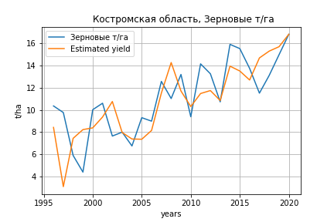
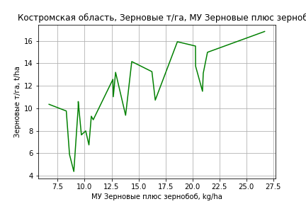
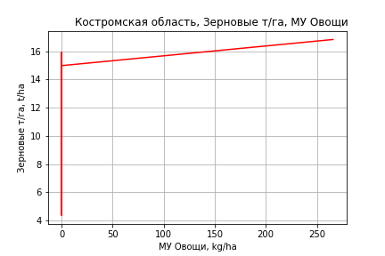
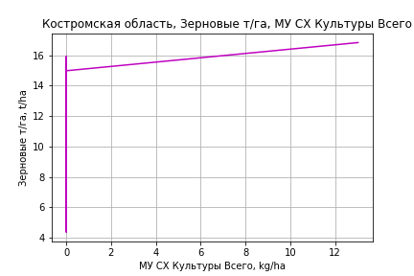
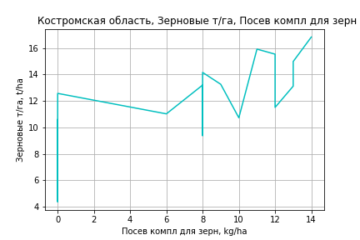
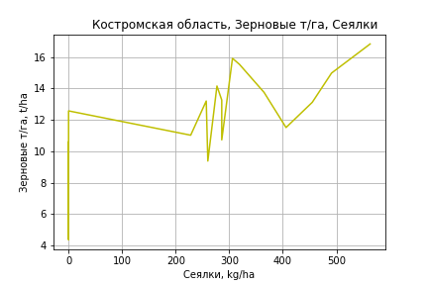
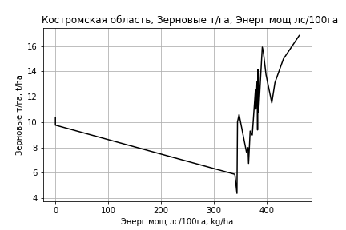
 | Костромская область
Зерновые т/га
Calculated on the basis of information in the (25) years: 1996.0-2020.0
 |  | Iteration 1 |  | Iteration 2 |  | Iteration 3 |  | Iteration 4 |  | Iteration 5 |  | Iteration 6 |  | Iteration 7 |  | Iteration 8 |  | Iteration 9 |  | Iteration 10 |  | Iteration 11
 |  | beta | P_value | beta | P_value | beta | P_value | beta | P_value | beta | P_value | beta | P_value | beta | P_value | beta | P_value | beta | P_value | beta | P_value | beta | P_value
Parameters | Variables
МУ ВСЕГО | C1 | -0.16042932527 | 0.87506586966
МУ Зерновые плюс зернобоб | C2 | 0.60862370662 | 0.34859642069 | 0.51440915025 | 0.02587325724 | 0.43715133768 | 0.0081810090183 | 0.41880556885 | 0.0086070265857 | 0.41880556885 | 0.0086070265857 | 0.41880556885 | 0.0086070265857 | 0.4179579954 | 0.0064986493999 | 0.41551075596 | 0.0051055696071 | 0.41433900854 | 0.0037983681591 | 0.32826907614 | 0.015563449604 | 0.32708259189 | 0.013434489461
МУ Картофель | C3 | -0.013745424036 | 0.59825104833 | -0.012331025208 | 0.59952335737
МУ Овощи и бахчевые | C4 | -0.0094751045841 | 0.52217960519 | -0.0093529356463 | 0.50993351907 | -0.010770715467 | 0.42825674935
МУ Овощи | C5 | -0.0008368848015 | 0.99050890812 | 0.0089854436445 | 0.7732069086 | 0.012481290387 | 0.67420441508 | 0.013605521319 | 0.64242425286 | 0.013605521319 | 0.64242425286 | 0.013605521319 | 0.64242425286 | 0.012189746586 | 0.49814138524 | 0.011785468199 | 0.49697359015 | 0.011123445046 | 0.43712506307 | 0.017809909822 | 0.23159899868 | 0.017082768831 | 0.2323537746
МУ Подсолнечник | C6 | -3.4809330688E-17 | 0.98639152977 | -5.5215179647E-16 | 0.54955471372 | -8.0310309204E-16 | 0.005869970559 | 2.8281794773E-15 | 0.01929573586 | -1.4981198752E-15 | 0.15313221234
МУ Сахарная свекла | C7 | 3.1670213491E-16 | 0.75414663871 | 5.1795448574E-16 | 0.4388599627 | 1.776202602E-15 | 0.15426224972 | -3.0959199115E-16 | 0.60230969453
МУ СХ Культуры Всего | C8 | -4.1034879821E-05 | 0.99050890812 | 0.00044058226345 | 0.7732069086 | 0.00061199372977 | 0.67420441508 | 0.00066711802056 | 0.64242425286 | 0.00066711802055 | 0.64242425286 | 0.00066711802055 | 0.64242425286 | 0.00059769849485 | 0.49814138524 | 0.00057787555743 | 0.49697359015 | 0.00054541464947 | 0.43712506307 | 0.00087327133655 | 0.23159899868 | 0.00083761751288 | 0.2323537746
Тракторы | C9 | -0.024869872033 | 0.76744283898 | -0.017144330806 | 0.79339198684 | -0.0017684005731 | 0.975225408 | 0.0013894839058 | 0.98024113746 | 0.0013894839058 | 0.98024113746 | 0.0013894839058 | 0.98024113746 | -0.002061900079 | 0.83797072631
Тракторы колесные | C10 | 0.022789194926 | 0.82919645653 | 0.013020846393 | 0.87380044276 | -0.0032341526279 | 0.96508455125 | -0.0045670442979 | 0.95008221505 | -0.0045670442979 | 0.95008221505 | -0.0045670442979 | 0.95008221505
Опрыскиватели | C11 | -0.045504189506 | 0.85267003416 | -0.027453242564 | 0.89487769764 | -0.032862672956 | 0.87072261151 | -0.011224429125 | 0.95469101182 | -0.011224429125 | 0.95469101182 | -0.011224429125 | 0.95469101182 | -0.017455149975 | 0.91580325018 | -0.011433348028 | 0.94218946303
Копатели картофеля | C12 | -0.40615786077 | 0.30613529693 | -0.39280548548 | 0.29064457544 | -0.34245098793 | 0.32437735215 | -0.30571703311 | 0.36678009655 | -0.30571703311 | 0.36678009655 | -0.30571703311 | 0.36678009655 | -0.31959606966 | 0.19798708554 | -0.3390994309 | 0.12884719029 | -0.34617403306 | 0.076386565599
Машины для мин удобр | C13 | 0.023891629774 | 0.87582960465 | 0.018670777353 | 0.89632991026 | -0.02497358564 | 0.82648256047 | -0.039520676358 | 0.72232317603 | -0.039520676358 | 0.72232317603 | -0.039520676358 | 0.72232317603 | -0.039604164709 | 0.71276820283 | -0.045038926471 | 0.65643516454 | -0.048034701919 | 0.59278861334 | -0.027371335671 | 0.77215618209
Посев компл для зерн | C14 | 0.672396336 | 0.58413929256 | 0.75578356906 | 0.4784745043 | 0.77398177485 | 0.45555475912 | 0.3776765852 | 0.67175801977 | 0.3776765852 | 0.67175801977 | 0.3776765852 | 0.67175801977 | 0.33884697884 | 0.58380387105 | 0.26217854408 | 0.58191241692 | 0.23052325745 | 0.20927560561 | 0.31412243996 | 0.10132547897 | 0.30502319181 | 0.097797777249
Сеялки | C15 | 0.078000720782 | 0.52274510614 | 0.068282758867 | 0.49811454264 | 0.05009948531 | 0.58490662562 | 0.037010157333 | 0.6771606197 | 0.037010157333 | 0.6771606197 | 0.037010157333 | 0.6771606197 | 0.041186054818 | 0.46946224103 | 0.030765671362 | 0.20458042824 | 0.030707403736 | 0.19202747136 | 0.0064004042425 | 0.75008821705 | 0.00074405090317 | 0.87075128068
Энерг мощ лс/100га | C16 | 0.011411906995 | 0.14137394768 | 0.010785729859 | 0.089456295731 | 0.0088549379994 | 0.07119959495 | 0.0094072930576 | 0.050965049172 | 0.0094072930576 | 0.050965049172 | 0.0094072930576 | 0.050965049172 | 0.0094354145831 | 0.042175432834 | 0.0095045481728 | 0.034617757788 | 0.0095365302825 | 0.028342321574 | 0.012104289077 | 0.0069810546873 | 0.01213710991 | 0.0055799505768

 | R2 |  | 0.969 |  | 0.969 |  | 0.968 |  | 0.967 |  | 0.967 |  | 0.967 |  | 0.967 |  | 0.967 |  | 0.967 |  | 0.96 |  | 0.96
 | R2 adj. |  | 0.936 |  | 0.941 |  | 0.944 |  | 0.945 |  | 0.945 |  | 0.945 |  | 0.948 |  | 0.951 |  | 0.954 |  | 0.948 |  | 0.95
 | F-statistic |  | 28.984501995 |  | 33.94123545 |  | 38.978121091 |  | 43.785532723 |  | 43.785532723 |  | 43.785532723 |  | 51.879468349 |  | 61.839470888 |  | 74.806301831 |  | 76.482288384 |  | 96.154444532
 | F value |  | 4.9255261661E-07 |  | 8.1939997925E-08 |  | 1.4450057287E-08 |  | 2.8728436844E-09 |  | 2.8728436844E-09 |  | 2.8728436844E-09 |  | 3.8162352922E-10 |  | 4.7231242771E-11 |  | 5.1993600139E-12 |  | 2.776860861E-12 |  | 2.7709696087E-13
 | P value |  | 6.1679708528E+18 |  | 2.3020802582E+19 |  | 5.4513202138E+18 |  | 4.2470012296E+18 |  | 1.2961862316E+18 |  | 9.1702524017E+17 |  | 8.1332573802E+18 |  | 5.3125743079E+16 |  | 8.3529615053E+16 |  | 1.6633856986E+17 |  | 2.8508079413E+17
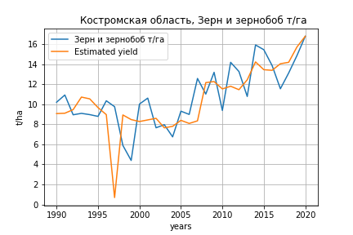
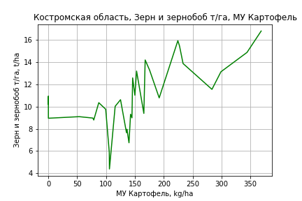
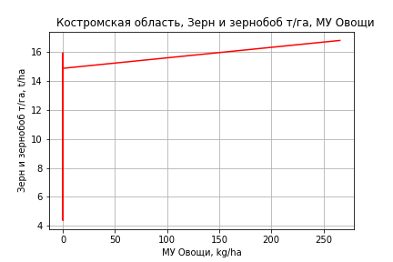

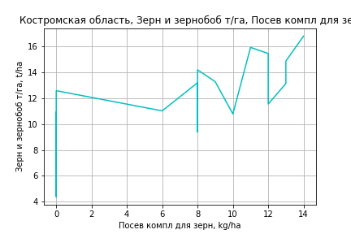
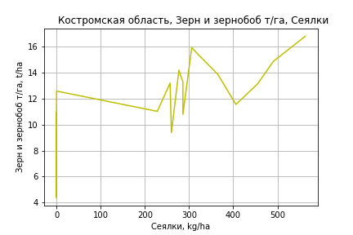
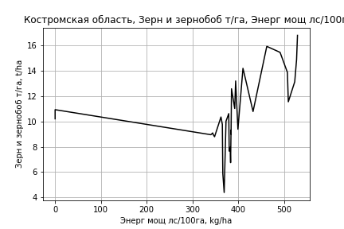
Зерн и зернобоб т/га
 |  | Iteration 1 |  | Iteration 2 |  | Iteration 3 |  | Iteration 4 |  | Iteration 5 |  | Iteration 6 |  | Iteration 7 |  | Iteration 8 |  | Iteration 9 |  | Iteration 10 |  | Iteration 11
 |  | beta | P_value | beta | P_value | beta | P_value | beta | P_value | beta | P_value | beta | P_value | beta | P_value | beta | P_value | beta | P_value | beta | P_value | beta | P_value
Parameters | Variables
МУ ВСЕГО | C1 | -0.80389578225 | 0.027624064933
МУ Зерновые плюс зернобоб | C2 | 0.84478028803 | 0.029882589758 | -0.00040354961957 | 0.99548375708
МУ Картофель | C3 | -0.018665496784 | 0.28295026499 | 0.012437391329 | 0.31449520675 | 0.012398546346 | 0.21581143116 | 0.011800465103 | 0.22456253494 | 0.011800465103 | 0.22456253494 | 0.011680649475 | 0.21023456325 | 0.011262990366 | 0.22076466514 | 0.011264259525 | 0.20322543247 | 0.01055860604 | 0.21336318307 | 0.0089059322851 | 0.25914923146 | 0.0089059322851 | 0.25914923146
МУ Овощи и бахчевые | C4 | -0.0076297312523 | 0.56421857873 | -0.0065021942116 | 0.65913695021 | -0.0065005661582 | 0.65066797083
МУ Овощи | C5 | -0.032762137442 | 0.41827420259 | 0.033987926528 | 0.29237108829 | 0.033965477312 | 0.27635204799 | 0.034060632301 | 0.2655117792 | 0.034060632301 | 0.2655117792 | 0.032419769297 | 0.067905771454 | 0.037449414388 | 0.022920853692 | 0.037448790742 | 0.019936476619 | 0.034213532274 | 0.0097577553237 | 0.033581826322 | 0.0097394167724 | 0.033581826322 | 0.0097394167724
МУ Подсолнечник | C6 | 3.2203386495E-16 | 0.12317202764 | -3.6609638221E-16 | 0.75487846495 | -3.9426047822E-18 | 0.96687094862 | -3.6562973969E-16 | 0.8071060783
МУ Сахарная свекла | C7 | -1.1723043808E-15 | 0.056210736843 | 1.7524015741E-16 | 0.72445867477 | 3.3733851034E-16 | 0.67814227918 | 3.8685833488E-17 | 0.76136781227 | 1.4051356498E-17 | 0.97373268112 | 6.2379949045E-16 | 0.78215028497 | 4.9691923337E-16 | 0.40692323903 | 6.5147812394E-17 | 0.52520635825 | 8.8095723285E-16 | 0.078314580339 | -1.7871658661E-15 | 0.083416374747
МУ СХ Культуры Всего | C8 | -0.0016064222581 | 0.41827420259 | 0.0016665262387 | 0.29237108829 | 0.0016654254887 | 0.27635204799 | 0.0016700912127 | 0.2655117792 | 0.0016700912127 | 0.2655117792 | 0.0015896349588 | 0.067905771454 | 0.0018362529897 | 0.022920853692 | 0.0018362224105 | 0.019936476619 | 0.0016775883402 | 0.0097577553238 | 0.0016466139722 | 0.0097394167724 | 0.0016466139722 | 0.0097394167724
Тракторы | C9 | -0.056776131046 | 0.37532693437 | 0.0060998843473 | 0.92430955419 | 0.0060588858071 | 0.92232474946 | 0.0074802277277 | 0.90216484634 | 0.0074802277277 | 0.90216484634 | 0.003481511318 | 0.75101714981 | -7.5033164849E-06 | 0.99938971287
Тракторы колесные | C10 | 0.065384579545 | 0.41562602374 | -0.0048445627773 | 0.95314736644 | -0.0048052569982 | 0.95212000548 | -0.0052464970964 | 0.94668580612 | -0.0052464970964 | 0.94668580612
Опрыскиватели | C11 | -0.10224526908 | 0.61596372531 | 0.0052004102449 | 0.9812384674 | 0.0052060550366 | 0.98071743592 | 0.017849196893 | 0.93208172324 | 0.017849196893 | 0.93208172324 | 0.010916208356 | 0.95101615581 | -0.056147997842 | 0.71165521217 | -0.056160673813 | 0.70386464843
Копатели картофеля | C12 | -0.41477564257 | 0.24348289462 | -0.190397988 | 0.61276708422 | -0.1906034741 | 0.6012439328 | -0.1727559408 | 0.62677784329 | -0.1727559408 | 0.62677784329 | -0.18887227655 | 0.45920184599
Машины для мин удобр | C13 | 0.038802862975 | 0.76184628643 | -0.077675806985 | 0.55747155389 | -0.077535182721 | 0.54052228844 | -0.084097865015 | 0.49589169469 | -0.084097865015 | 0.49589169469 | -0.08375247186 | 0.48701131545 | -0.051283256174 | 0.64337199457 | -0.051296491666 | 0.63182062339 | -0.061487458273 | 0.54639883406
Посев компл для зерн | C14 | 0.23157759146 | 0.81841843009 | 0.49281516164 | 0.6605113789 | 0.49300861669 | 0.6517746955 | 0.25943109455 | 0.78313563121 | 0.25943109455 | 0.78313563121 | 0.21668978853 | 0.74863209979 | 0.52649799694 | 0.32291121462 | 0.52629088906 | 0.24091543269 | 0.38167077084 | 0.095437003082 | 0.39181811846 | 0.082525133321 | 0.39181811846 | 0.082525133321
Сеялки | C15 | 0.1063932414 | 0.29086211425 | 0.010863599158 | 0.91445799803 | 0.01092862355 | 0.91109089628 | 0.0042240639105 | 0.96447775377 | 0.0042240639105 | 0.96447775377 | 0.0090932375702 | 0.87827322435 | 0.018330729683 | 0.75002178276 | 0.018291079125 | 0.45382236436 | 0.01496757717 | 0.50310698464 | 0.0018500082099 | 0.71166846439 | 0.0018500082099 | 0.71166846439
Энерг мощ лс/100га | C16 | 0.017608282517 | 2.3994594957E-06 | 0.017040771983 | 1.136150949E-05 | 0.017038165899 | 5.6019892772E-06 | 0.01718809378 | 2.7921201487E-06 | 0.01718809378 | 2.7921201487E-06 | 0.017218519196 | 1.2711782618E-06 | 0.017344988308 | 7.608310588E-07 | 0.017344705646 | 3.6807592616E-07 | 0.017514281971 | 1.4226514894E-07 | 0.017898801263 | 3.2572769197E-08 | 0.017898801263 | 3.2572769197E-08

 | R2 |  | 0.966 |  | 0.955 |  | 0.955 |  | 0.955 |  | 0.955 |  | 0.955 |  | 0.954 |  | 0.954 |  | 0.953 |  | 0.953 |  | 0.953
 | R2 adj. |  | 0.941 |  | 0.927 |  | 0.93 |  | 0.933 |  | 0.933 |  | 0.936 |  | 0.937 |  | 0.94 |  | 0.942 |  | 0.943 |  | 0.943
 | F-statistic |  | 39.342062976 |  | 33.723149798 |  | 38.725077905 |  | 44.237785447 |  | 44.237785447 |  | 51.481958209 |  | 58.954601194 |  | 70.306106339 |  | 84.892339928 |  | 104.30777648 |  | 104.30777648
 | F value |  | 1.6395718543E-10 |  | 3.110038008E-10 |  | 4.8096020384E-11 |  | 7.7038223982E-12 |  | 7.7038223982E-12 |  | 1.032088048E-12 |  | 1.6946901676E-13 |  | 1.9257393333E-14 |  | 2.131064488E-15 |  | 2.3594074599E-16 |  | 2.3594074599E-16
 | P value |  | 4.8843630945E+18 |  | 5.1236010773E+19 |  | 3.675945332E+18 |  | 1.7532410282E+18 |  | 3.7965081946E+18 |  | 8.3737589408E+18 |  | 1.6371029835E+18 |  | 3.5054955953E+17 |  | 1.1462599983E+18 |  | 5.9422873985E+17 |  | 5.6418070825E+16

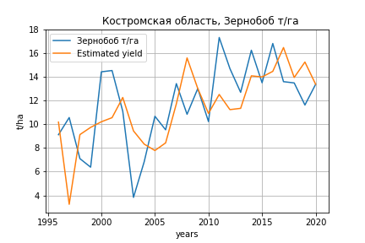
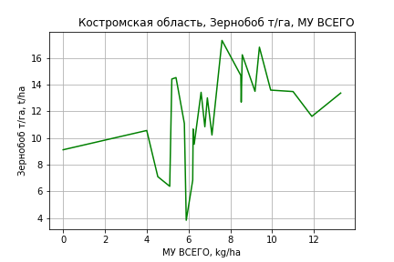
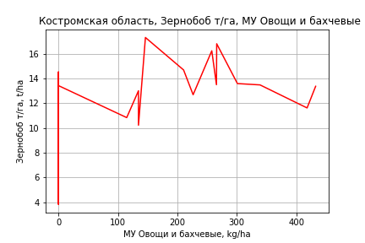
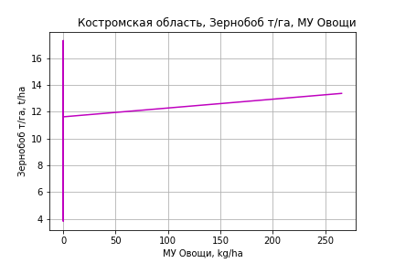
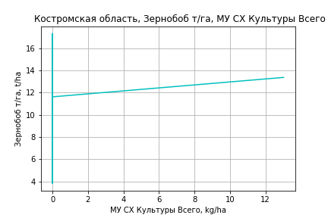
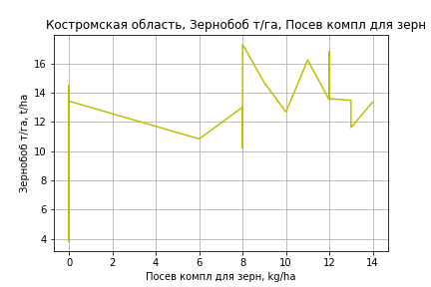
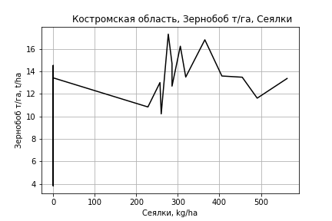
Зернобоб т/га
Calculated on the basis of information in the (25) years: 1996.0-2020.0
 |  | Iteration 1 |  | Iteration 2 |  | Iteration 3 |  | Iteration 4 |  | Iteration 5 |  | Iteration 6 |  | Iteration 7 |  | Iteration 8 |  | Iteration 9 |  | Iteration 10
 |  | beta | P_value | beta | P_value | beta | P_value | beta | P_value | beta | P_value | beta | P_value | beta | P_value | beta | P_value | beta | P_value | beta | P_value
Parameters | Variables
МУ ВСЕГО | C1 | 0.84842616068 | 0.4998169771 | 0.78571415476 | 0.070888803603 | 0.78571415476 | 0.070888803603 | 0.78571415476 | 0.070888803603 | 0.75072456356 | 0.093126523565 | 0.77535491892 | 0.072207354946 | 0.56618100419 | 0.2069577329 | 0.52511408142 | 0.17826770091 | 0.58133920209 | 0.11039985935 | 0.56009929213 | 0.065738658089
МУ Зерновые плюс зернобоб | C2 | -0.041671408152 | 0.95727256796
МУ Картофель | C3 | 0.01904076428 | 0.55059566081 | 0.018107332796 | 0.47955673519 | 0.018107332796 | 0.47955673519 | 0.018107332796 | 0.47955673519 | 0.009382277506 | 0.71608518291 | 0.0060573315208 | 0.79858838744 | 0.0011917886997 | 0.96357501051 | 0.0035507862556 | 0.87659610482 | -0.0021589834247 | 0.90834184977
МУ Овощи и бахчевые | C4 | 0.00098695507117 | 0.95606877132 | 0.00094676490515 | 0.95603352256 | 0.00094676490515 | 0.95603352256 | 0.00094676490515 | 0.95603352256 | 0.0020944767157 | 0.90686718754 | 0.0034618471353 | 0.83943086322 | 0.012669154663 | 0.49094000036 | 0.01347659574 | 0.44059007558 | 0.013990744655 | 0.41193474978 | 0.013441287768 | 0.39836550018
МУ Овощи | C5 | 0.082651371168 | 0.34522074516 | 0.078585496924 | 0.058311498043 | 0.078585496924 | 0.058311498043 | 0.078585496924 | 0.058311498043 | 0.036229295569 | 0.19441392397 | 0.032466475506 | 0.20154391333 | 0.036627058106 | 0.19092963493 | 0.034422768505 | 0.17030141046 | 0.037420928095 | 0.11592008536 | 0.035436622665 | 0.025218593416
МУ Подсолнечник | C6 | 2.0534116494E-15 | 0.41651677359 | -2.0016862145E-16 | 0.58802162224
МУ Сахарная свекла | C7 | -7.3792520916E-16 | 0.55222399825 | -2.0140924266E-15 | 0.11014341754 | -1.0922777096E-15 | 0.17828817655
МУ СХ Культуры Всего | C8 | 0.0040526355322 | 0.34522074516 | 0.0038532739705 | 0.058311498043 | 0.0038532739705 | 0.058311498043 | 0.0038532739705 | 0.058311498043 | 0.0017764270387 | 0.19441392398 | 0.0015919250992 | 0.20154391333 | 0.0017959304851 | 0.19092963493 | 0.0016878477972 | 0.17030141046 | 0.0018348562244 | 0.11592008536 | 0.001737559996 | 0.025218593416
Тракторы | C9 | 0.12028282407 | 0.253876545 | 0.11685225016 | 0.14469584361 | 0.11685225016 | 0.14469584361 | 0.11685225016 | 0.14469584361 | 0.0052465992073 | 0.73611524728 | 0.0055340219989 | 0.71406256178 | -0.0033566448241 | 0.83393459702
Тракторы колесные | C10 | -0.14946964724 | 0.25911825854 | -0.14526416111 | 0.15474223079 | -0.14526416111 | 0.15474223079 | -0.14526416111 | 0.15474223079
Опрыскиватели | C11 | 0.081503351459 | 0.785441637 | 0.074310132972 | 0.77215595414 | 0.074310132972 | 0.77215595414 | 0.074310132972 | 0.77215595414 | -0.097663324486 | 0.68289559342
Копатели картофеля | C12 | -0.1409259915 | 0.76648143494 | -0.14835545513 | 0.73334583768 | -0.14835545513 | 0.73334583768 | -0.14835545513 | 0.73334583768 | -0.56803215569 | 0.11475008403 | -0.63078880664 | 0.048638834379
Машины для мин удобр | C13 | -0.13406325539 | 0.47721938452 | -0.13061680943 | 0.44227215779 | -0.13061680943 | 0.44227215779 | -0.13061680943 | 0.44227215779 | -0.10253826436 | 0.55854378361 | -0.11680238591 | 0.48454318556 | -0.058774269103 | 0.74538830185 | -0.073901273793 | 0.64688950141
Посев компл для зерн | C14 | 1.44697736 | 0.3410081705 | 1.4159408015 | 0.29299296137 | 1.4159408015 | 0.29299296137 | 1.4159408015 | 0.29299296137 | 0.25944332421 | 0.81489027294 | -0.012863547669 | 0.98806122623 | 0.1301226122 | 0.89081779873 | -0.025629074491 | 0.96424513091 | 0.029803525001 | 0.95648000446 | 0.0088071726209 | 0.98597103636
Сеялки | C15 | -0.10197279975 | 0.49426639901 | -0.097486762097 | 0.409913757 | -0.097486762097 | 0.409913757 | -0.097486762097 | 0.409913757 | 0.033651279744 | 0.67276027459 | 0.028438684503 | 0.70931719213 | 0.033004934841 | 0.69552889757 | 0.017403203468 | 0.64955445718 | 0.00034705854863 | 0.96838177703 | 0.00097924037352 | 0.8827248147
Энерг мощ лс/100га | C16 | 0.0039283932407 | 0.66498479318 | 0.0041628294937 | 0.58528010808 | 0.0041628294937 | 0.58528010808 | 0.0041628294937 | 0.58528010808 | 0.0078138534507 | 0.30579463507 | 0.0084821870221 | 0.24268181595 | 0.013984806964 | 0.0691841295 | 0.013929667538 | 0.061919515007 | 0.014846067525 | 0.035737463652 | 0.01449822596 | 0.019260765712

 | R2 |  | 0.959 |  | 0.959 |  | 0.959 |  | 0.959 |  | 0.952 |  | 0.951 |  | 0.936 |  | 0.936 |  | 0.935 |  | 0.935
 | R2 adj. |  | 0.915 |  | 0.921 |  | 0.921 |  | 0.921 |  | 0.914 |  | 0.919 |  | 0.9 |  | 0.906 |  | 0.91 |  | 0.915
 | F-statistic |  | 21.625536382 |  | 25.373371483 |  | 25.373371483 |  | 25.373371483 |  | 25.166671836 |  | 29.278162799 |  | 26.131135708 |  | 31.140451495 |  | 37.174108914 |  | 45.742182934
 | F value |  | 2.5539312514E-06 |  | 4.8531848968E-07 |  | 4.8531848968E-07 |  | 4.8531848968E-07 |  | 2.5605174621E-07 |  | 4.9136090406E-08 |  | 6.4509259084E-08 |  | 1.1231554335E-08 |  | 1.9397946267E-09 |  | 2.7225820229E-10
 | P value |  | 6.1679708528E+18 |  | 1.9381047639E+19 |  | 2.1013346702E+18 |  | 1.395225459E+18 |  | 6.3129139506E+17 |  | 4.582801595E+17 |  | 8.8654580097E+17 |  | 1.5568079574E+17 |  | 4.1776028969E+18 |  | 1.4540652488E+17
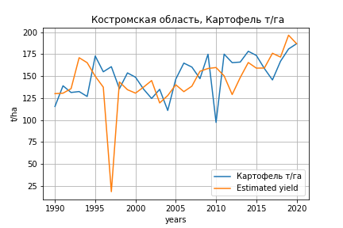
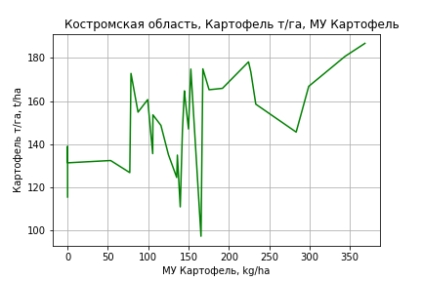
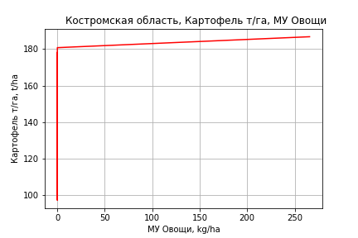
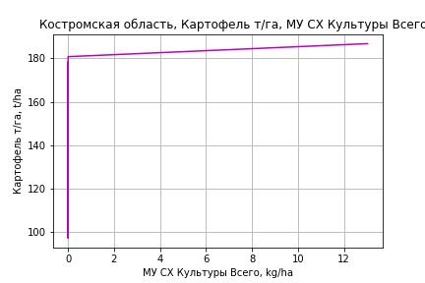
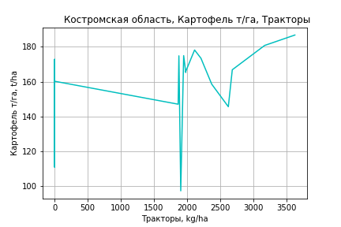
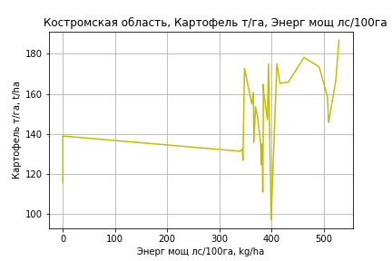
Картофель т/га
 |  | Iteration 1 |  | Iteration 2 |  | Iteration 3 |  | Iteration 4 |  | Iteration 5 |  | Iteration 6 |  | Iteration 7 |  | Iteration 8 |  | Iteration 9 |  | Iteration 10 |  | Iteration 11 |  | Iteration 12
 |  | beta | P_value | beta | P_value | beta | P_value | beta | P_value | beta | P_value | beta | P_value | beta | P_value | beta | P_value | beta | P_value | beta | P_value | beta | P_value | beta | P_value
Parameters | Variables
МУ ВСЕГО | C1 | -4.8359605688 | 0.32851203618
МУ Зерновые плюс зернобоб | C2 | 4.3462727718 | 0.4090854382 | -0.73806253942 | 0.42421158429
МУ Картофель | C3 | 0.20621435905 | 0.40546786166 | 0.39331863775 | 0.019810387352 | 0.3222740249 | 0.019379579927 | 0.31310952711 | 0.01921619435 | 0.31310952711 | 0.01921619435 | 0.31212736896 | 0.016750462683 | 0.31001214341 | 0.012472782346 | 0.31001214341 | 0.012472782346 | 0.28587736419 | 0.019254125868 | 0.23346139571 | 0.04115121866 | 0.20498755672 | 0.034907426593 | 0.24044978517 | 0.0042185909297
МУ Овощи и бахчевые | C4 | -0.10936971486 | 0.56473418997 | -0.10258683978 | 0.58839921122 | -0.099609250047 | 0.59575595855
МУ Овощи | C5 | -0.033125520217 | 0.95410857013 | 0.36841990949 | 0.37215242202 | 0.32736194606 | 0.41884606768 | 0.32882002168 | 0.40843883618 | 0.32882002168 | 0.40843883618 | 0.33413031632 | 0.38850449838 | 0.30971443467 | 0.076438737205 | 0.30971443467 | 0.076438737205 | 0.33242265714 | 0.059100483569 | 0.3198166753 | 0.071624188606 | 0.33890328554 | 0.048354978325 | 0.334604148 | 0.048598183627
МУ Подсолнечник | C6 | 2.7762106926E-15 | 0.34420770677 | 2.5482154187E-15 | 0.86551099583 | 9.4304053411E-16 | 0.45038319021 | 7.8454759883E-15 | 0.68939509444 | 6.5360987851E-16 | 0.90688467619 | 1.0145555811E-14 | 0.52235692896 | -2.4054425496E-14 | 0.16369876114
МУ Сахарная свекла | C7 | -7.2936805217E-15 | 0.38803638874 | -1.3631016935E-15 | 0.83076524453 | -1.6448526152E-15 | 0.8766998712 | -1.1924631062E-16 | 0.94294052523
МУ СХ Культуры Всего | C8 | -0.0016242399655 | 0.95410857013 | 0.018064692634 | 0.37215242202 | 0.016051502059 | 0.41884606768 | 0.01612299572 | 0.40843883618 | 0.01612299572 | 0.40843883618 | 0.016383374809 | 0.38850449838 | 0.015186193587 | 0.076438737206 | 0.015186193587 | 0.076438737206 | 0.016299643345 | 0.059100483568 | 0.015681535633 | 0.071624188606 | 0.01661740728 | 0.048354978325 | 0.016406608145 | 0.048598183627
Тракторы | C9 | -0.12781715036 | 0.88820780248 | 0.25042333538 | 0.76162147551 | 0.17544002424 | 0.82901126056 | 0.19721948149 | 0.80458893384 | 0.19721948149 | 0.80458893384 | 0.26323345359 | 0.69516660525 | 0.21660997367 | 0.12919063474 | 0.21660997367 | 0.12919063474 | 0.14471905137 | 0.26257190618 | 0.11336944087 | 0.3759064937 | 0.061632331956 | 0.41959297237 | 0.0079938449629 | 0.18807506564
Тракторы колесные | C10 | 0.37832489209 | 0.74083877691 | -0.044149476542 | 0.96674446523 | 0.027737899164 | 0.97883736161 | 0.020976704185 | 0.98370674513 | 0.020976704185 | 0.98370674513 | -0.062043831076 | 0.94328257526
Опрыскиватели | C11 | -1.2980357508 | 0.6570659474 | -0.65167949417 | 0.81864325641 | -0.64135558578 | 0.81986211344 | -0.4476226327 | 0.8703534071 | -0.4476226327 | 0.8703534071
Копатели картофеля | C12 | -4.4345590697 | 0.38094371048 | -3.0847802625 | 0.52400092941 | -3.4605992106 | 0.46916833289 | -3.187118507 | 0.49442467487 | -3.187118507 | 0.49442467487 | -3.1764129733 | 0.48577633585 | -3.4262797926 | 0.22848481395 | -3.4262797926 | 0.22848481395
Машины для мин удобр | C13 | -1.578857149 | 0.39456892416 | -2.2795527708 | 0.18837130454 | -2.0223613478 | 0.22824824926 | -2.1229224136 | 0.19577875982 | -2.1229224136 | 0.19577875982 | -2.2122902302 | 0.14405805393 | -2.2285627993 | 0.12796835378 | -2.2285627993 | 0.12796835378 | -1.8425102779 | 0.19793484324
Посев компл для зерн | C14 | -3.9285059382 | 0.78620004896 | -2.3569905548 | 0.86979207798 | -2.0031755217 | 0.88813593062 | -5.5823225131 | 0.65152102587 | -5.5823225131 | 0.65152102587 | -5.8968008282 | 0.62119016734 | -6.6426498487 | 0.23482573323 | -6.6426498487 | 0.23482573323 | -3.8806532232 | 0.44710879526 | -2.5855943143 | 0.60948679751
Сеялки | C15 | 0.037795642203 | 0.97881028922 | -0.53687783316 | 0.68000797741 | -0.41795300927 | 0.7441042342 | -0.52068808516 | 0.67563469008 | -0.52068808516 | 0.67563469008 | -0.61499350973 | 0.56838611988 | -0.56159853206 | 0.45746351897 | -0.56159853206 | 0.45746351897 | -0.41972672315 | 0.57700362204 | -0.63015706432 | 0.39995693968 | -0.34662593365 | 0.48035486105
Энерг мощ лс/100га | C16 | 0.24510571653 | 3.5836416088E-06 | 0.24169176833 | 3.1313850794E-06 | 0.23692543196 | 2.4026603493E-06 | 0.23922280168 | 1.1602003579E-06 | 0.23922280168 | 1.1602003579E-06 | 0.23939394804 | 6.3380484868E-07 | 0.23991209076 | 2.3696647025E-07 | 0.23991209076 | 2.3696647025E-07 | 0.24615984802 | 1.176661685E-07 | 0.25829736299 | 2.4785372579E-08 | 0.26415146093 | 2.63681792E-09 | 0.25649869408 | 7.0995756578E-10

 | R2 |  | 0.962 |  | 0.96 |  | 0.959 |  | 0.958 |  | 0.958 |  | 0.958 |  | 0.958 |  | 0.958 |  | 0.955 |  | 0.952 |  | 0.951 |  | 0.95
 | R2 adj. |  | 0.935 |  | 0.935 |  | 0.936 |  | 0.938 |  | 0.938 |  | 0.941 |  | 0.943 |  | 0.943 |  | 0.942 |  | 0.94 |  | 0.942 |  | 0.943
 | F-statistic |  | 35.132517279 |  | 37.958664898 |  | 42.048864178 |  | 47.840677306 |  | 47.840677306 |  | 55.612096737 |  | 65.391340293 |  | 65.391340293 |  | 72.902112649 |  | 82.28093894 |  | 101.54398215 |  | 129.13240748
 | F value |  | 4.2902065849E-10 |  | 1.08424027E-10 |  | 2.2191540464E-11 |  | 3.5534566746E-12 |  | 3.5534566746E-12 |  | 4.6328385642E-13 |  | 5.4947600905E-14 |  | 5.4947600905E-14 |  | 1.2762129691E-14 |  | 3.0829675864E-15 |  | 3.2835590982E-16 |  | 3.4570057861E-17
 | P value |  | 4.8843630945E+18 |  | 5.1236010773E+19 |  | 3.675945332E+18 |  | 1.7532410282E+18 |  | 3.7965081946E+18 |  | 3.6386477615E+18 |  | 1.1186855717E+18 |  | 1.3207435822E+18 |  | 1.4221639685E+18 |  | 2.3791232534E+17 |  | 2.0771502338E+17 |  | 2.1532196017E+17
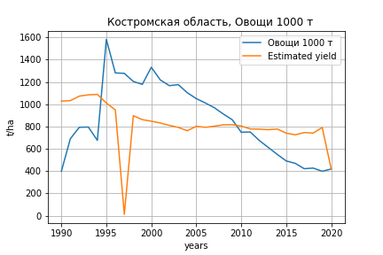
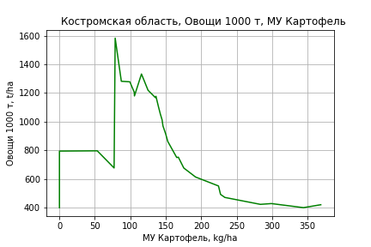
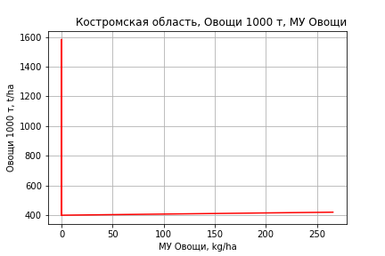
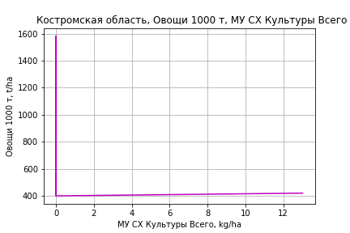
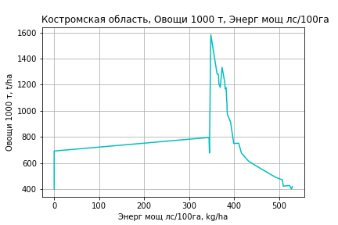
Овощи 1000 т
 |  | Iteration 1 |  | Iteration 2 |  | Iteration 3 |  | Iteration 4 |  | Iteration 5 |  | Iteration 6 |  | Iteration 7 |  | Iteration 8 |  | Iteration 9 |  | Iteration 10 |  | Iteration 11 |  | Iteration 12 |  | Iteration 13
 |  | beta | P_value | beta | P_value | beta | P_value | beta | P_value | beta | P_value | beta | P_value | beta | P_value | beta | P_value | beta | P_value | beta | P_value | beta | P_value | beta | P_value | beta | P_value
Parameters | Variables
МУ ВСЕГО | C1 | 3.204881754 | 0.9423672754 | -10.558271918 | 0.17520197777
МУ Зерновые плюс зернобоб | C2 | -14.930952647 | 0.75279939674
МУ Картофель | C3 | 5.2433800162 | 0.028241487213 | 4.6665131207 | 0.001189284443 | 4.0064957277 | 0.0025085510569 | 3.9310245893 | 0.002215311205 | 3.9310245893 | 0.002215311205 | 3.9310245893 | 0.002215311205 | 3.8198351842 | 0.002001134757 | 3.6930570503 | 0.0020537453551 | 3.5928820836 | 0.0019316661618 | 3.1255913245 | 0.0038532528556 | 1.8177055739 | 0.063148391749 | 0.65283721546 | 0.43453944844 | 0.15501545351 | 0.83829616316
МУ Овощи и бахчевые | C4 | -0.86244613721 | 0.61658801033 | -0.87989069307 | 0.60033484917 | -0.82029846779 | 0.6328654216
МУ Овощи | C5 | 3.6167091384 | 0.49181551485 | 2.4482691092 | 0.49853143707 | 2.7074401086 | 0.46436783031 | 2.7194475998 | 0.45376601815 | 2.7194475998 | 0.45376601815 | 2.7194475998 | 0.45376601815 | 1.1967198431 | 0.56215700015 | 0.28690169119 | 0.8549396375 | 0.38115552338 | 0.8041196847 | 0.26877261807 | 0.86272132252 | 1.1454758112 | 0.49713219161 | 1.2895311003 | 0.47378104689 | 1.3739330826 | 0.45238892128
МУ Подсолнечник | C6 | 3.2458373547E-15 | 0.90183675357 | -9.6205814704E-16 | 0.96441321538 | 7.7719785801E-15 | 0.49611590614 | 7.1379996705E-14 | 0.69071710014 | -5.6787674331E-15 | 0.9114598686
МУ Сахарная свекла | C7 | 1.3448210272E-14 | 0.8594397711 | -6.1942753316E-15 | 0.84604252943 | -2.0176425924E-14 | 0.83530391289 | -5.6309051288E-15 | 0.71196651307
МУ СХ Культуры Всего | C8 | 0.17733769878 | 0.49181551485 | 0.12004570819 | 0.49853143707 | 0.1327536111 | 0.46436783031 | 0.13334237309 | 0.45376601815 | 0.13334237309 | 0.45376601815 | 0.13334237309 | 0.45376601815 | 0.058678631578 | 0.56215700015 | 0.014067618861 | 0.8549396375 | 0.018689156581 | 0.80411968469 | 0.013178698026 | 0.86272132252 | 0.056165988635 | 0.49713219161 | 0.063229435679 | 0.47378104689 | 0.067367908729 | 0.45238892128
Тракторы | C9 | 6.1172980459 | 0.46202721707 | 4.9939973763 | 0.49436067099 | 4.6920460015 | 0.52979301421 | 4.8714033946 | 0.50568931421 | 4.8714033946 | 0.50568931421 | 4.8714033946 | 0.50568931421 | 1.1605777772 | 0.38341208693 | 1.2811974424 | 0.3270179919 | 0.98280354836 | 0.39830234854 | 0.70332033538 | 0.54216166383 | -1.6731146633 | 0.037714080251
Тракторы колесные | C10 | -6.2191618067 | 0.55068871246 | -4.9719048439 | 0.59627344501 | -4.813091787 | 0.61613427194 | -4.8687713336 | 0.60518735361 | -4.8687713336 | 0.60518735361 | -4.8687713336 | 0.60518735361
Опрыскиватели | C11 | -9.7797490073 | 0.71232440399 | -11.612832901 | 0.64572244568 | -10.04638133 | 0.69707560123 | -8.4509587716 | 0.73627289553 | -8.4509587716 | 0.73627289553 | -8.4509587716 | 0.73627289553 | -14.884801243 | 0.48909690356
Копатели картофеля | C12 | 16.026177453 | 0.72486562461 | 11.950003291 | 0.77882606921 | 9.2445931863 | 0.83165428587 | 11.496751515 | 0.78640433511 | 11.496751515 | 0.78640433511 | 11.496751515 | 0.78640433511 | -3.4592757195 | 0.90981518514 | -14.221280469 | 0.58594624103
Машины для мин удобр | C13 | -18.31818238 | 0.27968652489 | -16.163383806 | 0.28309313873 | -13.825012665 | 0.36424126639 | -14.653149492 | 0.32439094852 | -14.653149492 | 0.32439094852 | -14.653149492 | 0.32439094852 | -14.332623194 | 0.32599821922 | -18.028431517 | 0.18257847439 | -16.426063493 | 0.20494854026
Посев компл для зерн | C14 | -33.490922806 | 0.79893812612 | -37.742499448 | 0.76738973589 | -28.99001792 | 0.82404243914 | -58.464878856 | 0.60504157811 | -58.464878856 | 0.60504157811 | -58.464878856 | 0.60504157811 | -98.128990303 | 0.23529650494 | -141.77340703 | 0.010138448151 | -130.30933198 | 0.0085367862092 | -118.76382251 | 0.014549218913
Сеялки | C15 | -6.7279293207 | 0.60393155506 | -5.0181382543 | 0.66169816807 | -4.4841704061 | 0.70210857413 | -5.330210561 | 0.63948531539 | -5.330210561 | 0.63948531539 | -5.330210561 | 0.63948531539 | -0.81159696096 | 0.90961306172 | -1.5716902137 | 0.82200595404 | -0.9828303111 | 0.88502264201 | -2.8588264379 | 0.67140838903 | 10.16457816 | 0.049018514067 | -0.57921162244 | 0.17702478746
Энерг мощ лс/100га | C16 | 1.4045795734 | 0.00060598782531 | 1.4113190748 | 0.00040727675021 | 1.3321792189 | 0.00070391650678 | 1.3510984343 | 0.00044201391433 | 1.3510984343 | 0.00044201391433 | 1.3510984343 | 0.00044201391433 | 1.3793333475 | 0.00023825801126 | 1.4080795962 | 0.00013933468173 | 1.4340118357 | 7.4865950395E-05 | 1.5422183375 | 1.8922801502E-05 | 1.8111139813 | 2.7620146779E-06 | 2.0476351531 | 3.0533511021E-07 | 2.0290907536 | 3.8757887493E-07

 | R2 |  | 0.915 |  | 0.914 |  | 0.905 |  | 0.904 |  | 0.904 |  | 0.904 |  | 0.903 |  | 0.901 |  | 0.899 |  | 0.892 |  | 0.863 |  | 0.837 |  | 0.826
 | R2 adj. |  | 0.853 |  | 0.86 |  | 0.853 |  | 0.859 |  | 0.859 |  | 0.859 |  | 0.863 |  | 0.866 |  | 0.87 |  | 0.866 |  | 0.836 |  | 0.813 |  | 0.807
 | F-statistic |  | 14.851402684 |  | 16.877958649 |  | 17.377694314 |  | 19.813385002 |  | 19.813385002 |  | 19.813385002 |  | 22.732940045 |  | 26.085462134 |  | 30.655786411 |  | 34.518738928 |  | 32.64399686 |  | 34.725679611 |  | 44.205422732
 | F value |  | 4.9332161894E-07 |  | 1.2096327648E-07 |  | 6.8358889017E-08 |  | 1.6446357425E-08 |  | 1.6446357425E-08 |  | 1.6446357425E-08 |  | 3.7613669852E-09 |  | 8.8988596847E-10 |  | 1.7695564874E-10 |  | 6.3455394207E-11 |  | 2.0516306323E-10 |  | 2.7886696061E-10 |  | 9.4944761062E-11
 | P value |  | 4.8843630945E+18 |  | 1.7235542107E+19 |  | 3.675945332E+18 |  | 1.7532410282E+18 |  | 3.7965081946E+18 |  | 4.4953310221E+18 |  | 2.0094354937E+17 |  | 1.3207435822E+18 |  | 1.4221639685E+18 |  | 2.3791232534E+17 |  | 2.0771502338E+17 |  | 4.6734765574E+17 |  | 6.9774520539E+17

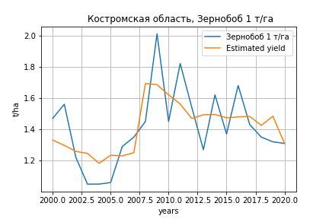
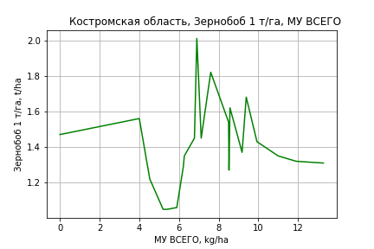
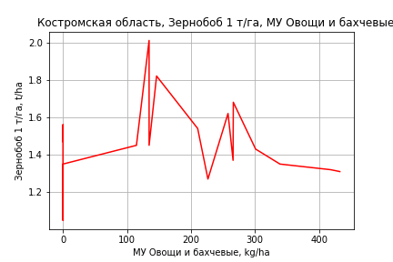
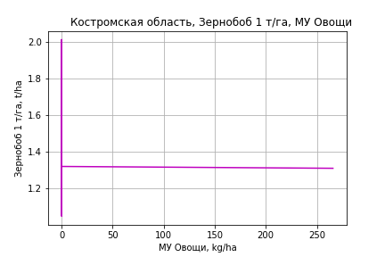
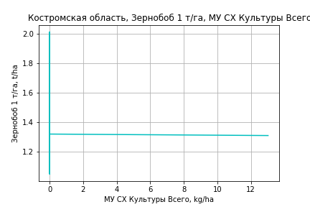
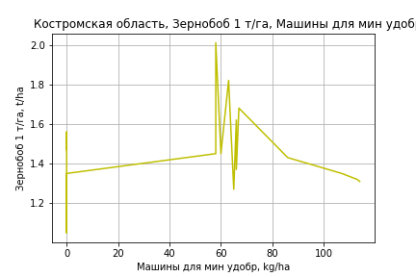
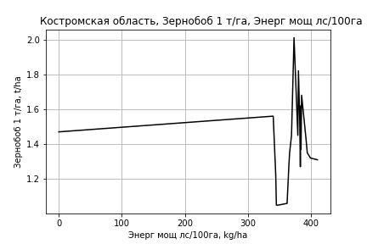
Зернобоб 1 т/га
Calculated on the basis of information in the (21) years: 2000.0-2020.0
 |  | Iteration 1 |  | Iteration 2 |  | Iteration 3 |  | Iteration 4 |  | Iteration 5 |  | Iteration 6 |  | Iteration 7 |  | Iteration 8 |  | Iteration 9 |  | Iteration 10 |  | Iteration 11
 |  | beta | P_value | beta | P_value | beta | P_value | beta | P_value | beta | P_value | beta | P_value | beta | P_value | beta | P_value | beta | P_value | beta | P_value | beta | P_value
Parameters | Variables
МУ ВСЕГО | C1 | 0.01759056731 | 0.82290763298 | 0.048379839046 | 0.50101905379 | 0.027074752123 | 0.27136776857 | 0.027074752123 | 0.27136776857 | 0.028481734028 | 0.20585500409 | 0.028481734028 | 0.20585500409 | 0.027739835013 | 0.19800379588 | 0.0061259965138 | 0.79115490637 | 0.0033531931171 | 0.86753380779 | 0.0018685398222 | 0.92383499923 | 0.0018342254912 | 0.92271278356
МУ Зерновые плюс зернобоб | C2 | 0.012875444654 | 0.79361039956 | -0.013003394351 | 0.74898486127
МУ Картофель | C3 | -0.0020372261278 | 0.35789530109
МУ Овощи и бахчевые | C4 | 0.00063831045215 | 0.54401738018 | 0.00040764255178 | 0.68616723558 | 0.00034321156053 | 0.71491179967 | 0.00034321156053 | 0.71491179967 | 0.00034826449497 | 0.69731587874 | 0.00034826449497 | 0.69731587874 | 0.00038594728293 | 0.65276751938 | 0.00082882277172 | 0.41975150798 | 0.0009290051818 | 0.31849784895 | 0.00040898786588 | 0.30937933284 | 0.00041307875913 | 0.28581146516
МУ Овощи | C5 | 0.0026499008479 | 0.62183323068 | 0.004854864327 | 0.32196397107 | 0.0035074444 | 0.12382526591 | 0.0035074444 | 0.12382526591 | 0.0038456549667 | 0.0074554229308 | 0.0038456549667 | 0.0074554229308 | 0.0035350674549 | 0.0014483579194 | 0.0039725720784 | 0.0019068628232 | 0.0038360663458 | 0.00061206898256 | 0.0037381532744 | 0.00048198842471 | 0.0037569010607 | 0.00022262146423
МУ Подсолнечник | C6 | 6.9919247728E-18 | 0.96171974581 | 4.1939921505E-17 | 0.84413261092 | -1.9445966948E-17 | 0.90271309241
МУ Сахарная свекла | C7 | -7.1421098752E-18 | 0.97558127298 | -4.7869825588E-17 | 0.4093460887 | -9.233772662E-17 | 0.27459573908 | 4.1839611067E-17 | 0.52465054772 | -5.6931120777E-18 | 0.95038222007
МУ СХ Культуры Всего | C8 | 0.00012993229491 | 0.62183323068 | 0.00023804802506 | 0.32196397107 | 0.00017198013296 | 0.12382526591 | 0.00017198013296 | 0.12382526591 | 0.00018856357423 | 0.0074554229308 | 0.00018856357423 | 0.0074554229308 | 0.00017333457115 | 0.0014483579194 | 0.00019478668692 | 0.0019068628232 | 0.00018809341644 | 0.00061206898256 | 0.00018329245566 | 0.00048198842471 | 0.00018421171378 | 0.00022262146423
Тракторы | C9 | -0.0038677147926 | 0.54874646117 | -7.7802542033E-05 | 0.98739751758 | -0.00081220904753 | 0.84503773981 | -0.00081220904753 | 0.84503773981
Тракторы колесные | C10 | 0.0051053855125 | 0.527041446 | 0.00072285896625 | 0.91063870429 | 0.0016757842958 | 0.75850462557 | 0.0016757842958 | 0.75850462557 | 0.00063002773292 | 0.51167407527 | 0.00063002773292 | 0.51167407527 | 0.00066412300718 | 0.47107522833 | -0.00028052767957 | 0.78221866529
Опрыскиватели | C11 | -0.0056480556906 | 0.74364322782 | -0.0033093096991 | 0.84516606224 | -0.0059592866872 | 0.67318903365 | -0.0059592866872 | 0.67318903365 | -0.0044820142278 | 0.69296148162 | -0.0044820142278 | 0.69296148162
Копатели картофеля | C12 | -0.050852233799 | 0.089683149642 | -0.041976349033 | 0.12288014102 | -0.043445328523 | 0.089961271642 | -0.043445328523 | 0.089961271642 | -0.0408835985 | 0.048633586176 | -0.0408835985 | 0.048633586176 | -0.043786365967 | 0.02037196911
Машины для мин удобр | C13 | 0.0094745316762 | 0.4126241891 | 0.0022964403806 | 0.78331642865 | 0.0023618659421 | 0.76629473347 | 0.0023618659421 | 0.76629473347 | 0.0023082319216 | 0.76040729391 | 0.0023082319216 | 0.76040729391 | 0.0010378548784 | 0.87480927082 | 0.0041775556761 | 0.59624696076 | 0.0037225102608 | 0.61659067314 | 0.003721059523 | 0.60921236038 | 0.0030687582161 | 0.039001259691
Посев компл для зерн | C14 | -0.036727899329 | 0.67569504028 | -0.014592715792 | 0.86151096025 | -0.023469075021 | 0.75514041527 | -0.023469075021 | 0.75514041527 | -0.015510595422 | 0.7967691619 | -0.015510595422 | 0.7967691619 | -0.03043626028 | 0.50418856804 | -0.006084892638 | 0.90945516993 | -0.018347912441 | 0.52917492233
Сеялки | C15 | 0.0047774917551 | 0.59119546369 | 0.00047319518262 | 0.94968033094 | 0.0015703421916 | 0.80500246048 | 0.0015703421916 | 0.80500246048 | 0.00053007230285 | 0.87285877888 | 0.00053007230285 | 0.87285877888 | 0.00041302543538 | 0.89651239164 | 0.00096390459693 | 0.80186497449 | 4.44710093E-06 | 0.99776607541 | -0.00014131695065 | 0.92684454138
Энерг мощ лс/100га | C16 | 0.0032482424299 | 0.0022584813477 | 0.0027327096875 | 0.00046903049761 | 0.0027213548298 | 0.00023295041264 | 0.0027213548298 | 0.00023295041264 | 0.0026926180042 | 8.3105821183E-05 | 0.0026926180042 | 8.3105821183E-05 | 0.0027065490234 | 3.8115238709E-05 | 0.0031427971624 | 1.8598394893E-05 | 0.0031984142425 | 2.6255371517E-06 | 0.0032132812227 | 1.2509784777E-06 | 0.0032125429018 | 5.4428195216E-07

 | R2 |  | 0.993 |  | 0.992 |  | 0.992 |  | 0.992 |  | 0.992 |  | 0.992 |  | 0.991 |  | 0.986 |  | 0.986 |  | 0.986 |  | 0.986
 | R2 adj. |  | 0.981 |  | 0.981 |  | 0.982 |  | 0.982 |  | 0.984 |  | 0.984 |  | 0.985 |  | 0.978 |  | 0.98 |  | 0.98 |  | 0.982
 | F-statistic |  | 82.804453941 |  | 90.110631316 |  | 107.90867755 |  | 107.90867755 |  | 130.04181713 |  | 130.04181713 |  | 155.2864908 |  | 118.08428462 |  | 144.43732165 |  | 175.25962232 |  | 224.20014934
 | F value |  | 4.7020215437E-07 |  | 7.3565683927E-08 |  | 7.1152071585E-09 |  | 7.1152071585E-09 |  | 6.0620410415E-10 |  | 6.0620410415E-10 |  | 5.0209011797E-11 |  | 7.1015481618E-11 |  | 5.8200408801E-12 |  | 5.0824030802E-13 |  | 3.1904657993E-14
 | P value |  | 5.3317084255E+18 |  | 1.3421487284E+19 |  | 3.3555080648E+18 |  | 7.7031672695E+17 |  | 8.6235759169E+17 |  | 8.4406051833E+17 |  | 9.9296584611E+17 |  | 9.1768307714E+17 |  | 8.1733458117E+16 |  | 4.5685842319E+17 |  | 2.368875839E+17

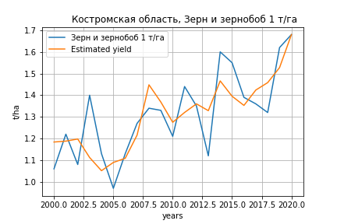
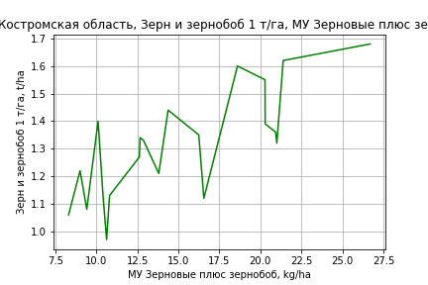
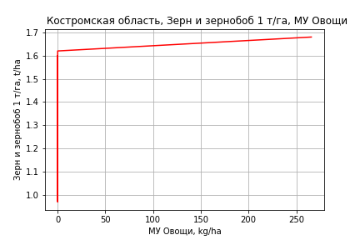
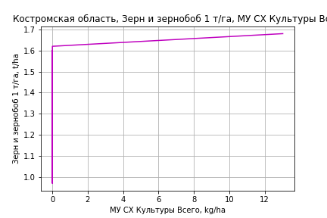
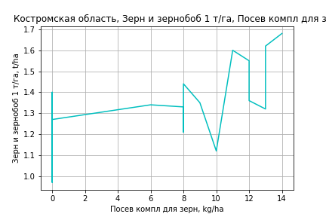
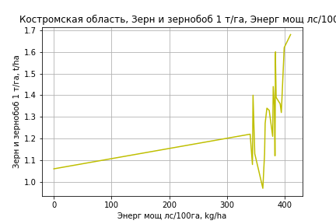
Зерн и зернобоб 1 т/га
Calculated on the basis of information in the (21) years: 2000.0-2020.0
 |  | Iteration 1 |  | Iteration 2 |  | Iteration 3 |  | Iteration 4 |  | Iteration 5 |  | Iteration 6 |  | Iteration 7 |  | Iteration 8 |  | Iteration 9 |  | Iteration 10 |  | Iteration 11 |  | Iteration 12
 |  | beta | P_value | beta | P_value | beta | P_value | beta | P_value | beta | P_value | beta | P_value | beta | P_value | beta | P_value | beta | P_value | beta | P_value | beta | P_value | beta | P_value
Parameters | Variables
МУ ВСЕГО | C1 | -0.029188196717 | 0.59160758557
МУ Зерновые плюс зернобоб | C2 | 0.03953501403 | 0.26100465223 | 0.022401616168 | 0.069712770252 | 0.01082442985 | 0.32645717832 | 0.010549764945 | 0.3031521461 | 0.010549764945 | 0.3031521461 | 0.010549764945 | 0.3031521461 | 0.011317882523 | 0.25547453172 | 0.010041542658 | 0.30262663923 | 0.0068722289089 | 0.44250329178 | 0.0072211206214 | 0.40568775882 | 0.0090475189212 | 0.24424666659 | 0.0097485442444 | 0.19932523022
МУ Картофель | C3 | -0.0028338262665 | 0.083595789918 | -0.0025012376664 | 0.077243780884
МУ Овощи и бахчевые | C4 | 0.00025907455076 | 0.71779499077 | 0.00026646244182 | 0.6978975169 | -8.7219904707E-05 | 0.90724652191
МУ Овощи | C5 | 0.0010817491838 | 0.76821586724 | 0.0028737721216 | 0.08019332587 | 0.0033404447767 | 0.068912315513 | 0.0033567987641 | 0.05430552078 | 0.0033567987641 | 0.05430552078 | 0.0033567987641 | 0.05430552078 | 0.0040961407794 | 0.002634514606 | 0.0038373325377 | 0.0028546551082 | 0.004316736505 | 0.00031895869103 | 0.004302505391 | 0.00021275557035 | 0.0044066860408 | 8.4093510701E-05 | 0.0042455241854 | 5.6851142504E-05
МУ Подсолнечник | C6 | 6.0749722071E-17 | 0.54845922053 | -3.3440755046E-17 | 0.71780982834 | 1.2823480377E-17 | 0.76322501481 | -1.8313913039E-17 | 0.68339758474
МУ Сахарная свекла | C7 | -8.6275427122E-17 | 0.59377425254 | 3.3140008367E-17 | 0.7830311908 | 5.9387428118E-17 | 0.42780246737 | 1.6329158957E-17 | 0.83793139716 | -5.7579467236E-17 | 0.37177142525
МУ СХ Культуры Всего | C8 | 5.3041287971E-05 | 0.76821586724 | 0.00014090935029 | 0.08019332587 | 0.00016379165892 | 0.068912315513 | 0.00016459354217 | 0.05430552078 | 0.00016459354217 | 0.054305520781 | 0.00016459354217 | 0.05430552078 | 0.00020084561736 | 0.002634514606 | 0.00018815550149 | 0.0028546551082 | 0.00021166206315 | 0.00031895869103 | 0.00021096427051 | 0.00021275557035 | 0.00021607254878 | 8.4093510701E-05 | 0.00020817031736 | 5.6851142504E-05
Тракторы | C9 | -0.0067639781985 | 0.14958003155 | -0.0052580420224 | 0.1293740647 | -0.0019929981219 | 0.53022455293 | -0.0019724747137 | 0.51332091203 | -0.0019724747137 | 0.51332091203 | -0.0019724747137 | 0.51332091203
Тракторы колесные | C10 | 0.0072984164567 | 0.20599379712 | 0.0054076441062 | 0.20141213087 | 0.0018657358821 | 0.64973216625 | 0.0018626961924 | 0.63387446398 | 0.0018626961924 | 0.63387446398 | 0.0018626961924 | 0.63387446398 | -0.00066139218118 | 0.35611245246
Опрыскиватели | C11 | 0.00030289397546 | 0.97955536626 | 0.0034795734754 | 0.72425481976 | 0.0019783129447 | 0.8590387111 | 0.0021626535586 | 0.83679703819 | 0.0021626535586 | 0.83679703819 | 0.0021626535586 | 0.83679703819 | 0.0057434949573 | 0.51566417976 | 0.0063795326809 | 0.46749431707 | 0.00307767979 | 0.69686195339 | 0.001847185989 | 0.79868518673 | -0.0016104603897 | 0.49977155994
Копатели картофеля | C12 | -0.023702663438 | 0.22654101879 | -0.021086501471 | 0.24092030129 | -0.01201500703 | 0.52889534413 | -0.011688644772 | 0.51511384432 | -0.011688644772 | 0.51511384432 | -0.011688644772 | 0.51511384432 | -0.0048174641985 | 0.73248959984 | -0.01128355252 | 0.36310220721
Машины для мин удобр | C13 | 0.0075935673271 | 0.34271524519 | 0.0063900291139 | 0.38076018026 | -0.0023734335482 | 0.70581467917 | -0.0024913137838 | 0.67335704901 | -0.0024913137838 | 0.67335704901 | -0.0024913137838 | 0.67335704901 | -0.0026232857438 | 0.64890688533 | -0.0039429106933 | 0.48067738393 | -0.0024970642515 | 0.63777228515
Посев компл для зерн | C14 | -0.0028384815407 | 0.96223766567 | 0.012654059222 | 0.80232782274 | 0.021245898978 | 0.71082273096 | 0.01796387257 | 0.7049901677 | 0.01796387257 | 0.7049901677 | 0.01796387257 | 0.7049901677 | 0.036942164999 | 0.32335072499 | 0.01284176801 | 0.62343272591 | 0.02484165113 | 0.27876010819 | 0.027257486291 | 0.21202559728 | 0.03504164322 | 0.024729920886 | 0.026263027078 | 0.00047380885795
Сеялки | C15 | 0.010688469967 | 0.10587243872 | 0.0088348759686 | 0.089807364928 | 0.0053508302231 | 0.30113838482 | 0.0052408505096 | 0.2787113784 | 0.0052408505096 | 0.2787113784 | 0.0052408505096 | 0.2787113784 | 0.0026260824484 | 0.30049480952 | 0.00067337661619 | 0.61827037139 | 1.9135115004E-05 | 0.9865766255 | -0.00037820877363 | 0.61345228907
Энерг мощ лс/100га | C16 | 0.0033198275322 | 0.00017628550302 | 0.0031879525628 | 4.0493038713E-05 | 0.0026296453837 | 3.4161184006E-05 | 0.0026390558982 | 1.0488578712E-05 | 0.0026390558982 | 1.0488578712E-05 | 0.0026390558982 | 1.0488578712E-05 | 0.002610490459 | 5.1233308547E-06 | 0.0026531666167 | 2.2928228722E-06 | 0.0027623312392 | 3.869911785E-07 | 0.0027506092236 | 1.6372047523E-07 | 0.0026844144022 | 2.4615174548E-08 | 0.0026400972463 | 9.0078347267E-09

 | R2 |  | 0.996 |  | 0.996 |  | 0.994 |  | 0.994 |  | 0.994 |  | 0.994 |  | 0.994 |  | 0.993 |  | 0.993 |  | 0.993 |  | 0.992 |  | 0.992
 | R2 adj. |  | 0.989 |  | 0.99 |  | 0.987 |  | 0.988 |  | 0.988 |  | 0.988 |  | 0.989 |  | 0.989 |  | 0.989 |  | 0.99 |  | 0.99 |  | 0.99
 | F-statistic |  | 151.08196733 |  | 177.18650127 |  | 148.66443997 |  | 179.6258948 |  | 179.6258948 |  | 179.6258948 |  | 209.00373252 |  | 236.4481669 |  | 272.27021581 |  | 334.75846449 |  | 420.96498158 |  | 542.79233003
 | F value |  | 4.3633330571E-08 |  | 3.6339739567E-09 |  | 1.4626497783E-09 |  | 1.047093299E-10 |  | 1.047093299E-10 |  | 1.047093299E-10 |  | 8.6142416978E-12 |  | 8.2842305779E-13 |  | 7.300288394E-14 |  | 4.2193120752E-15 |  | 2.1964334184E-16 |  | 1.1036265613E-17
 | P value |  | 5.3317084255E+18 |  | 2.6948597503E+18 |  | 3.5854652726E+19 |  | 1.6314152225E+19 |  | 5.5176714445E+18 |  | 1.3087763184E+18 |  | 2.8024806889E+17 |  | 9.5839218679E+16 |  | 7.2169736641E+16 |  | 9.6897353498E+16 |  | 3.4373738656E+17 |  | 5.7804897148E+17

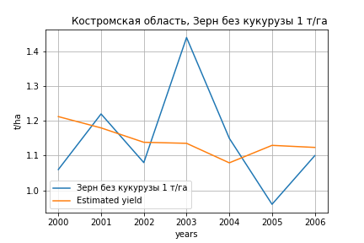
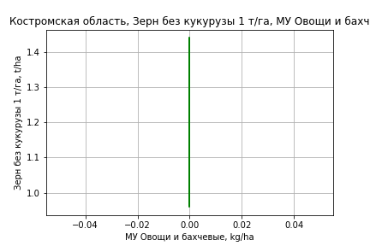
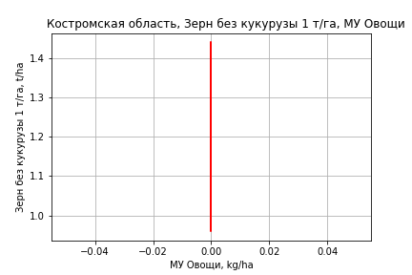
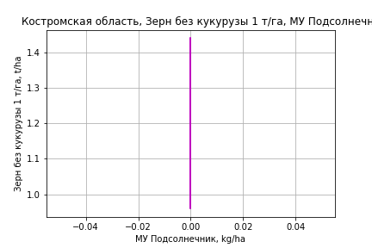
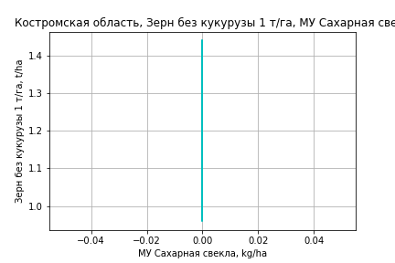
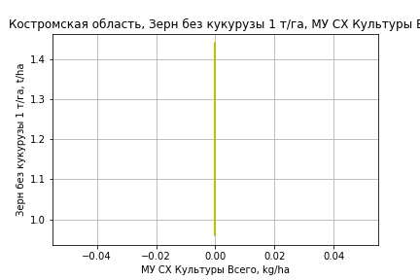

Зерн без кукурузы 1 т/га
Calculated on the basis of information in the (7) years: 2000.0-2006.0
 |  | Iteration 1 |  | Iteration 2 |  | Iteration 3 |  | Iteration 4
 |  | beta | P_value | beta | P_value | beta | P_value | beta | P_value
Parameters | Variables
МУ ВСЕГО | C1 | -0.06666850139 | 0.62003817422
МУ Зерновые плюс зернобоб | C2 | 0.065560447642 | 0.55326496709 | 0.01297232715 | 0.58872506649 | -0.00095102956242 | 0.96504363971
МУ Картофель | C3 | -0.0040062612144 | 0.31757488371 | -0.0026217451831 | 0.26260573073
МУ Овощи и бахчевые | C4 | 0 |  | 0 |  | 0 |  | 0
МУ Овощи | C5 | 0 |  | 0 |  | 0 |  | 0
МУ Подсолнечник | C6 | 0 |  | 0 |  | 0 |  | 0
МУ Сахарная свекла | C7 | 0 |  | 0 |  | 0 |  | 0
МУ СХ Культуры Всего | C8 | 0 |  | 0 |  | 0 |  | 0
Тракторы | C9 | 0 |  | 0 |  | 0 |  | 0
Тракторы колесные | C10 | 0 |  | 0 |  | 0 |  | 0
Опрыскиватели | C11 | 0 |  | 0 |  | 0 |  | 0
Копатели картофеля | C12 | 0 |  | 0 |  | 0 |  | 0
Машины для мин удобр | C13 | 0 |  | 0 |  | 0 |  | 0
Посев компл для зерн | C14 | 0 |  | 0 |  | 0 |  | 0
Сеялки | C15 | 0 |  | 0 |  | 0 |  | 0
Энерг мощ лс/100га | C16 | 0.0036823406642 | 0.02287330718 | 0.0035278566774 | 0.0085166775344 | 0.0029855236362 | 0.0055945228085 | 0.0029570170401 | 1.4610867949E-06

 | R2 |  | 0.989 |  | 0.988 |  | 0.983 |  | 0.983
 | R2 adj. |  | 0.975 |  | 0.98 |  | 0.977 |  | 0.981
 | F-statistic |  | 69.77389162 |  | 112.52198086 |  | 147.38600325 |  | 353.57382301
 | F value |  | 0.0027242531862 |  | 0.00025613548706 |  | 3.5929181503E-05 |  | 1.4610867949E-06
 | P value |  | inf |  | inf |  | inf |  | inf








Картофель 1 т/га
Calculated on the basis of information in the (7) years: 2000.0-2006.0
 |  | Iteration 1 |  | Iteration 2 |  | Iteration 3 |  | Iteration 4
 |  | beta | P_value | beta | P_value | beta | P_value | beta | P_value
Parameters | Variables
МУ ВСЕГО | C1 | -0.06666850139 | 0.62003817422
МУ Зерновые плюс зернобоб | C2 | 0.065560447642 | 0.55326496709 | 0.01297232715 | 0.58872506649 | -0.00095102956242 | 0.96504363971
МУ Картофель | C3 | -0.0040062612144 | 0.31757488371 | -0.0026217451831 | 0.26260573073
МУ Овощи и бахчевые | C4 | 0 |  | 0 |  | 0 |  | 0
МУ Овощи | C5 | 0 |  | 0 |  | 0 |  | 0
МУ Подсолнечник | C6 | 0 |  | 0 |  | 0 |  | 0
МУ Сахарная свекла | C7 | 0 |  | 0 |  | 0 |  | 0
МУ СХ Культуры Всего | C8 | 0 |  | 0 |  | 0 |  | 0
Тракторы | C9 | 0 |  | 0 |  | 0 |  | 0
Тракторы колесные | C10 | 0 |  | 0 |  | 0 |  | 0
Опрыскиватели | C11 | 0 |  | 0 |  | 0 |  | 0
Копатели картофеля | C12 | 0 |  | 0 |  | 0 |  | 0
Машины для мин удобр | C13 | 0 |  | 0 |  | 0 |  | 0
Посев компл для зерн | C14 | 0 |  | 0 |  | 0 |  | 0
Сеялки | C15 | 0 |  | 0 |  | 0 |  | 0
Энерг мощ лс/100га | C16 | 0.0036823406642 | 0.02287330718 | 0.0035278566774 | 0.0085166775344 | 0.0029855236362 | 0.0055945228085 | 0.0029570170401 | 1.4610867949E-06

 | R2 |  | 0.989 |  | 0.988 |  | 0.983 |  | 0.983
 | R2 adj. |  | 0.975 |  | 0.98 |  | 0.977 |  | 0.981
 | F-statistic |  | 69.77389162 |  | 112.52198086 |  | 147.38600325 |  | 353.57382301
 | F value |  | 0.0027242531862 |  | 0.00025613548706 |  | 3.5929181503E-05 |  | 1.4610867949E-06
 | P value |  | inf |  | inf |  | inf |  | inf








Кукуруза на зер 1 т/га
Calculated on the basis of information in the (1) years: 2012.0
 |  | Iteration 1
 |  | beta | P_value
Parameters | Variables
МУ ВСЕГО | C1 | 2.150610968E-06
МУ Зерновые плюс зернобоб | C2 | 4.3634582663E-06
МУ Картофель | C3 | 1.8439241628E-05
МУ Овощи и бахчевые | C4 | 4.6528572021E-05
МУ Овощи | C5 | 0
МУ Подсолнечник | C6 | 0
МУ Сахарная свекла | C7 | 0
МУ СХ Культуры Всего | C8 | 0
Тракторы | C9 | 0.00082082804471
Тракторы колесные | C10 | 0.00057188272366
Опрыскиватели | C11 | 1.901665647E-05
Копатели картофеля | C12 | 5.8778756361E-06
Машины для мин удобр | C13 | 2.0745443422E-05
Посев компл для зерн | C14 | 3.1118165132E-06
Сеялки | C15 | 0.00012620144748
Энерг мощ лс/100га | C16 | 0.00013104205095

 | R2 |  | -inf
 | R2 adj.
 | F-statistic
 | F value |  | nan
 | P value |  | 1






Кукуруза на силос 1 т/га
Calculated on the basis of information in the (14) years: 2007.0-2020.0
 |  | Iteration 1 |  | Iteration 2 |  | Iteration 3 |  | Iteration 4 |  | Iteration 5 |  | Iteration 6 |  | Iteration 7 |  | Iteration 8 |  | Iteration 9 |  | Iteration 10 |  | Iteration 11 |  | Iteration 12 |  | Iteration 13
 |  | beta | P_value | beta | P_value | beta | P_value | beta | P_value | beta | P_value | beta | P_value | beta | P_value | beta | P_value | beta | P_value | beta | P_value | beta | P_value | beta | P_value | beta | P_value
Parameters | Variables
МУ ВСЕГО | C1 | -8.7785691286 | 0.095656312992
МУ Зерновые плюс зернобоб | C2 | 4.094467213 | 0.10857134972 | -0.46967208123 | 0.55243722851
МУ Картофель | C3 | 0.11158414571 | 0.078843730856 | 0.12151876085 | 0.20350364075 | 0.096172252807 | 0.14888199755 | 0.069718961051 | 0.17880704007 | 0.069718961051 | 0.17880704007 | 0.069718961051 | 0.17880704007 | -0.0043222613337 | 0.93906297423
МУ Овощи и бахчевые | C4 | -0.033513740683 | 0.10232831508 | -0.018882487182 | 0.50501490328 | -0.021620532047 | 0.38105707685
МУ Овощи | C5 | -0.36598083814 | 0.13938122048 | 0.16492082791 | 0.11621616216 | 0.13442506703 | 0.044738961972 | 0.13833657375 | 0.026762865337 | 0.13833657375 | 0.026762865337 | 0.13833657375 | 0.026762865337 | 0.074017684858 | 0.22096689657 | 0.071195787861 | 0.096771580334 | 0.085084176973 | 0.036791470448 | 0.085367300543 | 0.034900295832 | 0.085379377617 | 0.024759606383 | 0.083250823248 | 0.0072956872898 | 0.066950942269 | 0.028285713235
МУ Подсолнечник | C6 | -4.8433456834E-14 | 0.10697550103 | -3.9366912175E-16 | 0.48994700417 | -1.6729542704E-14 | 0.13894565019 | -1.1410448376E-14 | 0.15045606104
МУ Сахарная свекла | C7 | 3.7474907882E-15 | 0.10073888188 | -3.3717682794E-15 | 0.4260832272 | 4.8778836648E-15 | 0.15698441624 | -1.5908310247E-15 | 0.22809694594 | -2.7854375211E-15 | 0.1639860557
МУ СХ Культуры Всего | C8 | -0.017945097919 | 0.13938122048 | 0.0080865446964 | 0.11621616216 | 0.0065912494297 | 0.044738961972 | 0.0067830419056 | 0.026762865337 | 0.0067830419056 | 0.026762865337 | 0.0067830419056 | 0.026762865337 | 0.0036293009472 | 0.22096689657 | 0.0034909351841 | 0.096771580333 | 0.0041719230298 | 0.036791470447 | 0.0041858053965 | 0.034900295832 | 0.0041863975704 | 0.024759606383 | 0.0040820283996 | 0.0072956872898 | 0.0032827981402 | 0.028285713235
Тракторы | C9 | 0.02758983828 | 0.70556434498 | 0.35237024044 | 0.098942967135 | 0.33618259874 | 0.052164962523 | 0.30163956699 | 0.042501422183 | 0.30163956699 | 0.042501422183 | 0.30163956699 | 0.042501422183 | 0.0092876765362 | 0.73250808407 | 0.010282173127 | 0.63494004676 | 0.0019080021929 | 0.92099856645 | -0.00047587188905 | 0.98040054988
Тракторы колесные | C10 | 0.013137194989 | 0.88485840434 | -0.41567330503 | 0.10359137432 | -0.40668446 | 0.054281044296 | -0.36371354281 | 0.044842304112 | -0.36371354281 | 0.044842304112 | -0.36371354281 | 0.044842304112
Опрыскиватели | C11 | -0.45881190817 | 0.21062711074 | 0.4909441344 | 0.24837929871 | 0.48246251703 | 0.18099538743 | 0.53667053977 | 0.12227527359 | 0.53667053977 | 0.12227527359 | 0.53667053977 | 0.12227527359 | 0.25451320882 | 0.5550278217 | 0.24121674629 | 0.49887889263 | 0.071389908283 | 0.80874872588 | -0.029676827218 | 0.916616306 | -0.030442100098 | 0.90844938314
Копатели картофеля | C12 | 0.25075631384 | 0.3257050812 | 0.68383088298 | 0.36519938453 | 0.48814642472 | 0.37920192045 | 0.47547832284 | 0.37541802801 | 0.47547832284 | 0.37541802801 | 0.47547832284 | 0.37541802801 | -0.45975212695 | 0.44078695554 | -0.47033216714 | 0.37161079009
Машины для мин удобр | C13 | -0.68923022488 | 0.055900208549 | -0.72828844163 | 0.12523361975 | -0.63269588025 | 0.070272884192 | -0.5636110116 | 0.062990767817 | -0.5636110116 | 0.062990767817 | -0.5636110116 | 0.062990767817 | -0.29290705879 | 0.39281554854 | -0.30901488498 | 0.20976147621 | -0.23217643832 | 0.29277793407
Посев компл для зерн | C14 | -1.6955995384 | 0.2524054073 | 2.287567852 | 0.32518281788 | 2.7705772802 | 0.15994451261 | 1.9253111119 | 0.19788913989 | 1.9253111119 | 0.19788913989 | 1.9253111119 | 0.19788913989 | -0.21894067923 | 0.89479656279 | -0.27746596435 | 0.83488267403 | 0.44917713189 | 0.67401907447 | 0.73293751828 | 0.48905430933 | 0.72069116388 | 0.4116214197 | 0.63183541325 | 0.10164071847 | 0.51233470378 | 0.21650191177
Сеялки | C15 | 0.021656625829 | 0.81603636017 | -0.3993492848 | 0.13872805228 | -0.34708583303 | 0.084284949826 | -0.33440384701 | 0.070636811174 | -0.33440384701 | 0.070636811174 | -0.33440384701 | 0.070636811174 | -0.014644405723 | 0.91150672731 | -0.013738200183 | 0.90800459848 | 0.0079354376599 | 0.945112439 | -0.016413016862 | 0.88623005676 | -0.019135057835 | 0.49464167063 | -0.022009541423 | 0.071299023796
Энерг мощ лс/100га | C16 | 0.022441144817 | 0.19453028395 | 0.016911356438 | 0.66116923252 | 0.0027806184605 | 0.91587029409 | 0.015088504299 | 0.51529091724 | 0.015088504299 | 0.51529091724 | 0.015088504299 | 0.51529091724 | 0.049895513677 | 0.12700486382 | 0.048087717964 | 0.014351043764 | 0.04968951764 | 0.0091748115118 | 0.049337446098 | 0.0083687334691 | 0.049355634796 | 0.0049758919957 | 0.049415127609 | 0.002975673904 | 0.03282977634 | 0.011932315387

 | R2 |  | 1 |  | 0.993 |  | 0.991 |  | 0.988 |  | 0.988 |  | 0.988 |  | 0.962 |  | 0.962 |  | 0.956 |  | 0.948 |  | 0.948 |  | 0.947 |  | 0.926
 | R2 adj. |  | 0.998 |  | 0.948 |  | 0.957 |  | 0.957 |  | 0.957 |  | 0.957 |  | 0.893 |  | 0.911 |  | 0.911 |  | 0.908 |  | 0.918 |  | 0.926 |  | 0.906
 | F-statistic |  | 466.14323196 |  | 22.468273473 |  | 29.346894835 |  | 31.785019022 |  | 31.785019022 |  | 31.785019022 |  | 13.96238261 |  | 18.82393147 |  | 21.589436762 |  | 24.087390341 |  | 32.515221571 |  | 45.086068592 |  | 45.938923037
 | F value |  | 0.036238444038 |  | 0.043374164225 |  | 0.0089177736725 |  | 0.0022411619469 |  | 0.0022411619469 |  | 0.0022411619469 |  | 0.0048436873956 |  | 0.00103101755 |  | 0.00031149797163 |  | 0.0001042068083 |  | 1.6800040819E-05 |  | 2.296200673E-06 |  | 1.6391249084E-06
 | P value |  | 8.9109349832E+18 |  | 1.0770473614E+19 |  | 1.0622088344E+19 |  | 3.4665643849E+18 |  | 2.9446660313E+18 |  | 4.4167142908E+17 |  | 3.241157687E+17 |  | 9.6658139818E+16 |  | 2.837002046E+16 |  | 8.8312037917E+16 |  | 2.6572165593E+16 |  | 1.0761323681E+17 |  | 1.8244531564E+17





Масличные 1 т/га
Calculated on the basis of information in the (21) years: 2000.0-2020.0
 |  | Iteration 1 |  | Iteration 2 |  | Iteration 3 |  | Iteration 4 |  | Iteration 5 |  | Iteration 6 |  | Iteration 7 |  | Iteration 8 |  | Iteration 9 |  | Iteration 10 |  | Iteration 11 |  | Iteration 12 |  | Iteration 13 |  | Iteration 14
 |  | beta | P_value | beta | P_value | beta | P_value | beta | P_value | beta | P_value | beta | P_value | beta | P_value | beta | P_value | beta | P_value | beta | P_value | beta | P_value | beta | P_value | beta | P_value | beta | P_value
Parameters | Variables
МУ ВСЕГО | C1 | 0.026710345001 | 0.78022996798 | -0.031199112376 | 0.34149041479
МУ Зерновые плюс зернобоб | C2 | -0.038631381636 | 0.52353490896
МУ Картофель | C3 | -2.1134996863E-05 | 0.99356816968 | -0.00096597598901 | 0.64773125406 | -0.0017356108239 | 0.38141039232
МУ Овощи и бахчевые | C4 | 0.00074973257016 | 0.55778620938 | 0.0007247681382 | 0.55654889879 | 0.00069197294259 | 0.57282348832 | 0.00032408997298 | 0.77547994354 | 0.00032408997298 | 0.77547994354 | 0.00032408997298 | 0.77547994354 | 0.00033319526991 | 0.76452596492 | -0.00014861174513 | 0.91243747548
МУ Овощи | C5 | 0.0010829670487 | 0.867495561 | -0.0026989913228 | 0.33138234936 | -0.0016780610969 | 0.50476978785 | -0.0017738849023 | 0.47626185662
МУ Подсолнечник | C6 | 1.4224022539E-17 | 0.93605582316 | 7.4150670284E-16 | 0.057551751669 | -2.3092996191E-16 | 0.068832366522 | 2.8795435362E-16 | 0.098822332865 | -1.6507753657E-16 | 0.15731424787
МУ Сахарная свекла | C7 | -9.2131200284E-17 | 0.74641074077 | -3.9405658342E-16 | 0.032866463952 | 1.1203032335E-16 | 0.038606332565 | 2.0242646056E-18 | 0.78692565408 | 9.9762470519E-17 | 0.23010880379 | 8.2911942907E-17 | 0.44620693134 | 3.1274980938E-16 | 0.06331771695 | -1.5780289694E-17 | 0.39849173919 | 0 |  | 0 |  | 0 |  | 0 |  | 0 |  | 0
МУ СХ Культуры Всего | C8 | 5.3101003402E-05 | 0.867495561 | -0.00013233934273 | 0.33138234936 | -8.2280183985E-05 | 0.50476978785 | -8.697870203E-05 | 0.47626185662 | -0.036264428737 | 0.47626185662 | -0.036264428737 | 0.47626185662
Тракторы | C9 | -0.0022566339767 | 0.7717089785 | -0.0055183089476 | 0.34454562291 | -0.0049899720905 | 0.386349781 | -0.0024869137119 | 0.61078870427 | -0.0024869137119 | 0.61078870427 | -0.0024869137119 | 0.61078870427 | 0.00026575863878 | 0.92794119026 | -0.0013424423408 | 0.70598726798 | -0.0013083532016 | 0.70142284595
Тракторы колесные | C10 | 0.0037792425077 | 0.69803642483 | 0.0077632600858 | 0.29779422478 | 0.0066610187143 | 0.35990723612 | 0.0037898655189 | 0.55012160559 | 0.0037898655189 | 0.55012160559 | 0.0037898655189 | 0.55012160559 | 7.0004636004E-05 | 0.98413071557 | 0.001323299418 | 0.75878341885 | 0.0013094522296 | 0.75218232029 | -0.00021159812908 | 0.85779739083
Опрыскиватели | C11 | 0.040114585418 | 0.083545222073 | 0.03360313023 | 0.083086095923 | 0.036173856715 | 0.059939741119 | 0.034212618888 | 0.066460981334 | 0.034212618888 | 0.066460981334 | 0.034212618888 | 0.066460981334 | 0.035238385823 | 0.05298682364 | 0.017222736582 | 0.37238539544 | 0.017358133024 | 0.3495443428 | 0.02269626692 | 0.063184361484 | 0.021866545366 | 0.044672259366 | 0.0034093786502 | 0.45622035148 | -0.0022478475227 | 0.59475815193
Копатели картофеля | C12 | 0.007461022289 | 0.82180967713 | 0.00033623425006 | 0.99108794813 | -0.004504171069 | 0.87921542299 | -0.00038922506803 | 0.98928411058 | -0.00038922506803 | 0.98928411058 | -0.00038922506803 | 0.98928411058 | 0.014608902409 | 0.46469097324 | 0.028660492896 | 0.23589678286 | 0.029203468061 | 0.20049823974 | 0.030551688965 | 0.1634503861 | 0.029023749286 | 0.13631229659 | 0.041037920734 | 0.04566863192 | 0.007029825397 | 0.60338977712 | 0.00062907244415 | 0.91719388526
Машины для мин удобр | C13 | -0.027141536179 | 0.076319375876 | -0.023678441543 | 0.077900584966 | -0.020719653456 | 0.1027625092 | -0.0266148052 | 0.017265502337 | -0.0266148052 | 0.017265502337 | -0.0266148052 | 0.017265502337 | -0.025935739463 | 0.016182053545
Посев компл для зерн | C14 | -0.17866216036 | 0.12090725813 | -0.20710570341 | 0.048443498771 | -0.18149013671 | 0.063944063474 | -0.16760850879 | 0.074867766862 | -0.16760850879 | 0.074867766862 | -0.16760850879 | 0.074867766862 | -0.12336899791 | 0.059706698974 | -0.061208222557 | 0.38384341104 | -0.066335016189 | 0.19219626001 | -0.066639019506 | 0.17684637689 | -0.071968045882 | 0.060904388692
Сеялки | C15 | -4.3577398026E-05 | 0.99675697046 | 0.0041995033789 | 0.61056876393 | 0.0044510174337 | 0.58833988892 | 0.0024414042906 | 0.75389134915 | 0.0024414042906 | 0.75389134915 | 0.0024414042906 | 0.75389134915 | -0.000571864856 | 0.92893871909 | -0.000467432476 | 0.95283607339 | -0.000636672988 | 0.93202081377 | -0.0030761409621 | 0.42460659832 | -0.0037177064308 | 0.0088679187299 | -0.0029748529304 | 0.0346522218
Энерг мощ лс/100га | C16 | 0.0025546811245 | 0.021484972564 | 0.0027705258935 | 0.0076128338015 | 0.0024487617227 | 0.0081336756019 | 0.0017965863002 | 4.0258994061E-06 | 0.0017965863002 | 4.0258994061E-06 | 0.0017965863002 | 4.0258994061E-06 | 0.0018091689811 | 1.6403064621E-06 | 0.0018068183611 | 9.1823237987E-06 | 0.0018074310747 | 4.0524924286E-06 | 0.0017912423502 | 1.80216732E-06 | 0.0017948448318 | 7.560482142E-07 | 0.0016822868383 | 2.3596737614E-06 | 0.0015875392626 | 1.1729821914E-05 | 0.0015559977229 | 6.9223758685E-06

 | R2 |  | 0.946 |  | 0.943 |  | 0.937 |  | 0.931 |  | 0.931 |  | 0.931 |  | 0.928 |  | 0.881 |  | 0.881 |  | 0.88 |  | 0.879 |  | 0.849 |  | 0.802 |  | 0.798
 | R2 adj. |  | 0.858 |  | 0.867 |  | 0.867 |  | 0.869 |  | 0.869 |  | 0.869 |  | 0.874 |  | 0.808 |  | 0.821 |  | 0.831 |  | 0.842 |  | 0.813 |  | 0.769 |  | 0.777
 | F-statistic |  | 10.7859141 |  | 12.41328791 |  | 13.43862223 |  | 14.917831214 |  | 14.917831214 |  | 14.917831214 |  | 17.16745337 |  | 12.030563634 |  | 14.790609852 |  | 18.261131512 |  | 23.315509529 |  | 23.832159721 |  | 24.260530181 |  | 37.64433188
 | F value |  | 0.0010932076104 |  | 0.00035779107569 |  | 0.00014444861082 |  | 5.170010004E-05 |  | 5.170010004E-05 |  | 5.170010004E-05 |  | 1.5174023514E-05 |  | 7.1381459344E-05 |  | 1.7488296215E-05 |  | 4.1095818288E-06 |  | 8.0257556024E-07 |  | 8.7938682399E-07 |  | 1.5128384074E-06 |  | 2.4592016364E-07
 | P value |  | 5.3317084255E+18 |  | 2.4648808769E+18 |  | 6.0120428595E+18 |  | 3.1495296983E+18 |  | 1.9546334619E+19 |  | 8.0533085981E+17 |  | 1.4997587165E+17 |  | 2.4305565598E+17 |  | inf |  | inf |  | inf |  | inf |  | inf |  | inf

Подсолнечник 1 т/га
There is no data on Подсолнечник 1 т/га







Овощи откр гр 1 т/га
Calculated on the basis of information in the (21) years: 2000.0-2020.0
 |  | Iteration 1 |  | Iteration 2 |  | Iteration 3 |  | Iteration 4 |  | Iteration 5 |  | Iteration 6 |  | Iteration 7 |  | Iteration 8 |  | Iteration 9 |  | Iteration 10 |  | Iteration 11 |  | Iteration 12
 |  | beta | P_value | beta | P_value | beta | P_value | beta | P_value | beta | P_value | beta | P_value | beta | P_value | beta | P_value | beta | P_value | beta | P_value | beta | P_value | beta | P_value
Parameters | Variables
МУ ВСЕГО | C1 | -1.019902882 | 0.069027643678
МУ Зерновые плюс зернобоб | C2 | 0.58558086952 | 0.090273753822 | -0.013099550043 | 0.91798378426
МУ Картофель | C3 | -0.0077211870844 | 0.57867505576 | 0.0039002253337 | 0.7905074149 | 0.0030954339141 | 0.79229016146 | 0.0030954339141 | 0.79229016146 | -0.0037080278093 | 0.73173648972
МУ Овощи и бахчевые | C4 | 0.009974579494 | 0.15973953167 | 0.010232729439 | 0.20857919952 | 0.01020362309 | 0.18493891412 | 0.01020362309 | 0.18493891412 | 0.011350347952 | 0.15058764952 | 0.010523122891 | 0.14226627189 | 0.010523122891 | 0.14226627189 | 0.011052726029 | 0.11219283961 | 0.011536509549 | 0.081039576368 | 0.011447189896 | 0.069676955196 | 0.0097234168914 | 0.010321548536 | 0.012729286495 | 0.00011291926087
МУ Овощи | C5 | 0.047833338724 | 0.18522591722 | 0.11045075139 | 9.1938019727E-05 | 0.10981089225 | 2.0650645423E-05 | 0.10981089225 | 2.0650645423E-05 | 0.096092666464 | 1.9919877625E-06 | 0.093918788791 | 9.476462852E-08 | 0.093918788791 | 9.476462852E-08 | 0.095908845744 | 9.5869660528E-09 | 0.094273345393 | 1.2664687178E-10 | 0.094142874338 | 1.7881623957E-11 | 0.094049071926 | 3.9439948994E-12 | 0.095310454336 | 1.2045663385E-12
МУ Подсолнечник | C6 | 1.6397273473E-15 | 0.10658284832 | -5.2104758978E-16 | 0.62138448004 | 4.2477929065E-16 | 0.54846742352 | 2.5452915997E-16 | 0.51197189524 | -8.8910331733E-17 | 0.82785766757 | -1.5088181659E-17 | 0.88349637923
МУ Сахарная свекла | C7 | -2.5489647087E-15 | 0.11568205684 | 7.5955778328E-16 | 0.58113814164 | -1.1645664288E-16 | 0.69059413173
МУ СХ Культуры Всего | C8 | 0.002345406802 | 0.18522591722 | 0.0054157194649 | 9.1938019727E-05 | 0.0053843453226 | 2.0650645423E-05 | 0.0053843453226 | 2.0650645423E-05 | 0.0047117010763 | 1.9919877625E-06 | 0.004605109573 | 9.476462852E-08 | 0.004605109573 | 9.4764628521E-08 | 0.0047026878153 | 9.5869660528E-09 | 0.0046224945077 | 1.2664687178E-10 | 0.0046160971349 | 1.7881623957E-11 | 0.0046114977316 | 3.9439948994E-12 | 0.0046733469557 | 1.2045663385E-12
Тракторы | C9 | -0.0027081323432 | 0.9469776435 | 0.049912749341 | 0.19660258063 | 0.04913927769 | 0.17034736106 | 0.04913927769 | 0.17034736106 | 0.0060401773711 | 0.33594976636 | 0.0067369948704 | 0.24052516149 | 0.0067369948704 | 0.24052516149 | 0.0054486084539 | 0.28877679663 | 0.0054481287976 | 0.27249011627 | 0.0053660549713 | 0.25498158868 | 0.0041791979435 | 0.19064254365 | 7.9606620643E-05 | 0.79972259327
Тракторы колесные | C10 | 0.010252814829 | 0.84051752547 | -0.055815129969 | 0.2421619021 | -0.055157931232 | 0.21751522739 | -0.055157931232 | 0.21751522739
Опрыскиватели | C11 | -0.042068242365 | 0.70332281677 | 0.068932262684 | 0.54148130239 | 0.068342290262 | 0.52191026848 | 0.068342290262 | 0.52191026848 | 0.014310747502 | 0.88599984496 | 0.0014974002637 | 0.98656670952 | 0.0014974002637 | 0.98656670952 | -0.025678935252 | 0.73255509316
Копатели картофеля | C12 | -0.00066498429258 | 0.99694394049 | 0.09074974597 | 0.64576586009 | 0.085287267516 | 0.63542728643 | 0.085287267516 | 0.63542728643 | -0.067961337438 | 0.62237138482 | -0.078327821544 | 0.54573557106 | -0.078327821544 | 0.54573557106
Машины для мин удобр | C13 | 0.018738008986 | 0.79580081092 | -0.023316390746 | 0.77398773411 | -0.020279839979 | 0.77690732732 | -0.020279839979 | 0.77690732732 | 0.0024566713963 | 0.97251255501 | -0.010189944076 | 0.86224256381 | -0.010189944076 | 0.86224256381 | 0.0017608934795 | 0.97393915379 | -0.0045853050952 | 0.92536039447
Посев компл для зерн | C14 | -0.22341821432 | 0.69019386516 | 0.31792687546 | 0.58256714699 | 0.32440424234 | 0.55133614961 | 0.32440424234 | 0.55133614961 | -0.093072214682 | 0.83396012213 | -0.11414097139 | 0.78718824739 | -0.11414097139 | 0.78718824739 | -0.010584090987 | 0.97757570149 | -0.096338186581 | 0.72372730896 | -0.093004781454 | 0.72136069224
Сеялки | C15 | -0.020871044695 | 0.71200047009 | -0.085639892146 | 0.13941546219 | -0.084042800331 | 0.11089317984 | -0.084042800331 | 0.11089317984 | -0.035096421056 | 0.28796542179 | -0.033651805059 | 0.28396482122 | -0.033651805059 | 0.28396482122 | -0.03038875105 | 0.31112661775 | -0.031408690807 | 0.27708347221 | -0.031887250781 | 0.24576490935 | -0.02536634846 | 0.19669838148
Энерг мощ лс/100га | C16 | 0.066602938365 | 6.0412026967E-07 | 0.061994922918 | 4.791023344E-07 | 0.061865597105 | 7.9206278887E-08 | 0.061865597105 | 7.9206278887E-08 | 0.064478879874 | 8.0939875798E-09 | 0.063093483076 | 3.5050566774E-15 | 0.063093483076 | 3.5050566774E-15 | 0.063129253554 | 2.8676655868E-16 | 0.063136656563 | 2.1090732348E-17 | 0.063135933077 | 1.4756135139E-18 | 0.063095134834 | 1.0375789349E-19 | 0.06313201486 | 1.7743568067E-20

 | R2 |  | 0.999 |  | 0.999 |  | 0.999 |  | 0.999 |  | 0.998 |  | 0.998 |  | 0.998 |  | 0.998 |  | 0.998 |  | 0.998 |  | 0.998 |  | 0.998
 | R2 adj. |  | 0.998 |  | 0.997 |  | 0.997 |  | 0.997 |  | 0.997 |  | 0.997 |  | 0.997 |  | 0.997 |  | 0.997 |  | 0.998 |  | 0.998 |  | 0.998
 | F-statistic |  | 665.406768 |  | 522.66353004 |  | 632.74195132 |  | 632.74195132 |  | 652.42276593 |  | 782.00890357 |  | 782.00890357 |  | 923.2778386 |  | 1125.7654876 |  | 1406.2913042 |  | 1784.3137575 |  | 2127.941338
 | F value |  | 1.1906157108E-10 |  | 2.8623646629E-11 |  | 1.0908037085E-12 |  | 1.0908037085E-12 |  | 9.0397397777E-14 |  | 3.2738880976E-15 |  | 3.2738880976E-15 |  | 1.2387662185E-16 |  | 3.7181094783E-18 |  | 9.3961847589E-20 |  | 2.2250876137E-21 |  | 1.0549498066E-22
 | P value |  | 5.3317084255E+18 |  | 2.6948597503E+18 |  | 6.0120428595E+18 |  | 2.9722336914E+18 |  | 2.3872037117E+18 |  | 1.473695484E+18 |  | 1.7552002323E+17 |  | 4.3136874312E+17 |  | 1.5652570275E+18 |  | 2.6089158965E+17 |  | 2.2309593824E+17 |  | 1.8192189803E+17

Years | Территория | Зерн и зернобобовые 1000 га | Зернобобовые 1000 га | Зерновые 1000 га | Зерновые доля | Зерн и зернобобовые 1000 т | Зернобобовые 1000 т | Зерновые 1000 т | Зерновые т/га | Зерн и зернобоб т/га | Зернобоб т/га | Картофель т/га | Овощи 1000 т | Зернобоб 1 т/га | Зерн и зернобоб 1 т/га | Зерн без кукурузы 1 т/га | Картофель 1 т/га | Кукуруза на зер 1 т/га | Кукуруза на силос 1 т/га | Масличные 1 т/га | Подсолнечник 1 т/га | Овощи откр гр 1 т/га | МУ ВСЕГО | МУ Зерновые и зернобобовые | МУ Зерновые | МУ Зерновые плюс зернобоб | МУ Картофель | МУ Овощи | МУ Овощи и бахчевые | МУ Подсолнечник | МУ Сахарная свекла | МУ СХ Культуры Всего | Тракторы | Тракторы колесные | Опрыскиватели | Копатели картофеля | Машины для мин удобр | Посев компл для зерн | Сеялки | Энерг мощ лс/100га
1990 | Костромская область | 286.73 |  |  |  | 2927.1 |  |  |  | 10.208558574 |  | 115.46268657 | 398.9 |  |  |  |  |  |  |  |  |  |  |  |  |  |  |  |  |  |  |  |  |  |  |  |  |  |  | 507
1991 | Костромская область | 279.71 |  |  |  | 3057.2 |  |  |  | 10.929891674 |  | 138.95867769 | 691.2 |  |  |  |  |  |  |  |  |  |  |  |  |  |  |  |  |  |  |  |  |  |  |  |  |  |  | 509
1992 | Костромская область | 283.94 |  |  |  | 2542.6 |  |  |  | 8.9547087413 |  | 131.35464231 | 793.9 |  |  |  |  |  |  |  |  |  |  |  |  |  |  |  |  |  |  |  |  |  |  |  |  |  |  | 529
1993 | Костромская область | 269.02 |  |  |  | 2447 |  |  |  | 9.0959779942 |  | 132.42221158 | 795.8 |  |  |  |  |  |  |  |  |  | 55.1 | 55.1 |  | 55.1 | 152.8 |  |  |  |  |  |  |  |  |  |  |  |  | 523
1994 | Костромская область | 220.43 |  |  |  | 1977.3 |  |  |  | 8.9701946196 |  | 126.80390033 | 676 |  |  |  |  |  |  |  |  |  | 17.6 | 23.3 |  | 23.3 | 125 |  |  |  |  |  |  |  |  |  |  |  |  | 527
1995 | Костромская область | 222.21 |  |  |  | 1954.2 |  |  |  | 8.7943836911 |  | 172.86129971 | 1582.9 |  |  |  |  |  |  |  |  |  | 10.2 | 12.2 |  | 12.2 | 99.3 |  |  |  |  |  |  |  |  |  |  |  |  | 491
1996 | Костромская область | 219.23 | 0.45 | 218.78 | 0.0020526387812 | 2269.75 | 4.1 | 2265.65 | 10.355836914 | 10.353281941 | 9.1111111111 | 154.88724766 | 1281.54 |  |  |  |  |  |  |  |  |  | 6.2 | 8.6 |  | 8.6 | 78.6 |  |  |  |  |  |  |  |  |  |  |  |  | 462
1997 | Костромская область | 209.26 | 0.45 | 208.81 | 0.0021504348657 | 2043.24 | 4.75 | 2038.49 | 9.7624155931 | 9.764121189 | 10.555555556 | 160.69519833 | 1277.72 |  |  |  |  |  |  |  |  |  | 5.8 | 9.4 |  | 9.4 | 77.1
1998 | Костромская область | 196.55 | 0.42 | 196.13 | 0.0021368608497 | 1158.17 | 2.98 | 1155.19 | 5.8899199511 | 5.8924955482 | 7.0952380952 | 135.62437116 | 1204.76 |  |  |  |  |  |  |  |  |  | 5.1 | 6.7 |  | 6.7 | 135.3 |  |  |  |  |  |  |  |  |  |  |  |  | 432
1999 | Костромская область | 173.19 | 0.56 | 172.63 | 0.0032334430394 | 760.71 | 3.57 | 757.14 | 4.3859120663 | 4.3923436688 | 6.375 | 153.62379227 | 1178.98 |  |  |  |  |  |  |  |  |  | 6.6 | 9.7 |  | 9.7 | 115.7 |  |  |  |  |  |  |  |  |  |  |  |  | 416
2000 | Костромская область | 146.43 | 0.22 | 146.21 | 0.0015024243666 | 1468.02 | 3.17 | 1464.85 | 10.018808563 | 10.02540463 | 14.409090909 | 148.72683222 | 1332.41 | 1.47 | 1.06 | 1.06 | 1.06 |  |  | 0.72 |  | 23.719 | 7.6 | 10.4 |  | 10.4 | 105.8 |  |  |  |  |  |  |  |  |  |  |  |  | 410
2001 | Костромская область | 134.34 | 0.58 | 133.76 | 0.0043174036028 | 1426.6 | 8.42 | 1418.18 | 10.602422249 | 10.619324103 | 14.517241379 | 135.1604312 | 1218.46 | 1.56 | 1.22 | 1.22 | 1.22 |  |  | 0.52 |  | 23.295 | 8.5 | 13.8 |  | 13.8 | 146 |  |  |  |  |  |  |  |  |  |  |  |  | 399
2002 | Костромская область | 124.14 | 0.61 | 123.53 | 0.0049138069921 | 950.53 | 6.76 | 943.77 | 7.6400064762 | 7.6569196069 | 11.081967213 | 124.55279085 | 1167.56 | 1.22 | 1.08 | 1.08 | 1.08 |  |  | 0.43 |  | 23.226 | 11.9 | 18.6 |  | 18.6 | 192 |  |  |  |  |  |  |  |  |  |  |  |  | 385
2003 | Костромская область | 102.46 | 0.71 | 101.75 | 0.0069295334765 | 815.88 | 2.72 | 813.16 | 7.9917444717 | 7.962912356 | 3.8309859155 | 134.95167286 | 1176.43 | 1.05 | 1.4 | 1.44 | 1.44 |  |  | 0.97 |  | 24.71 | 6.9 | 10.1 |  | 10.1 | 87.3 |  |  |  |  |  |  |  |  |  |  |  |  | 384
2004 | Костромская область | 101.99 | 1.33 | 100.66 | 0.013040494166 | 688.27 | 9.09 | 679.18 | 6.747268031 | 6.7484067065 | 6.8345864662 | 110.9036805 | 1103.67 | 1.05 | 1.13 | 1.15 | 1.15 |  |  | 1.18 |  | 24.181 | 5.4 | 9 |  | 9 | 142.4 |  |  |  |  |  |  |  |  |  |  |  |  | 365
2005 | Костромская область | 78.03 | 0.95 | 77.08 | 0.012174804562 | 726.8 | 10.13 | 716.67 | 9.2977426051 | 9.3143662694 | 10.663157895 | 146.57529611 | 1051.18 | 1.06 | 0.97 | 0.96 | 0.96 |  |  | 0.67 |  | 24.465 | 4 | 8.3 |  | 8.3 | 175.4 |  |  |  |  |  |  |  |  |  |  |  |  | 382
2006 | Костромская область | 77.23 | 1.01 | 76.22 | 0.0130778195 | 694.49 | 9.62 | 684.87 | 8.9854368932 | 8.992489965 | 9.5247524752 | 164.7683466 | 1012.02 | 1.29 | 1.13 | 1.1 | 1.1 |  |  | 0.48 |  | 25.111 | 5.2 | 10.8 |  | 10.8 | 144.8 |  |  |  |  |  |  |  |  |  |  |  |  | 380
2007 | Костромская область | 72.81 | 0.82 | 71.99 | 0.01126218926 | 916.06 | 11 | 905.06 | 12.572023892 | 12.581513528 | 13.414634146 | 160.2536162 | 969.83 | 1.35 | 1.27 |  |  |  | 16.73 | 0.61 |  | 26.24 | 11 | 21 |  | 21 | 167.7 |  |  |  |  |  |  |  |  |  |  |  |  | 383
2008 | Костромская область | 74.92 | 0.95 | 73.97 | 0.012680192205 | 825.86 | 10.29 | 815.57 | 11.025686089 | 11.023224773 | 10.831578947 | 147.06726908 | 913.15 | 1.45 | 1.34 |  |  |  | 10.29 | 1.14 |  | 26.36 | 13.28 | 20.28 |  | 20.28 | 105.52 |  | 134.55 |  |  |  | 3631 | 2541 | 81 | 42 | 113 | 8 | 563 | 394
2009 | Костромская область | 63.42 | 0.45 | 62.97 | 0.0070955534532 | 836.96 | 5.85 | 831.11 | 13.198507226 | 13.197098707 | 13 | 174.86680541 | 861.2 | 2.01 | 1.33 |  |  |  | 6.16 | 0.15 |  | 26.47 | 8.57 | 12.66 |  | 12.66 | 136.12 |  | 146.25 |  |  |  | 3174 | 2197 | 65 | 22 | 114 | 8 | 491 | 392
2010 | Костромская область | 51.87 | 0.37 | 51.5 | 0.0071332176595 | 486.92 | 3.78 | 483.14 | 9.3813592233 | 9.3873144399 | 10.216216216 | 97.272522523 | 749.12 | 1.45 | 1.21 |  |  |  | 15.53 | 0.27 |  | 25.3 | 5.89 | 10.62 |  | 10.62 | 165.41 |  | 114.78 |  |  |  | 2685 | 1808 | 63 | 23 | 107 | 6 | 455 | 384
2011 | Костромская область | 47.93 | 0.6 | 47.33 | 0.01251825579 | 680.3 | 10.38 | 669.92 | 14.154236214 | 14.19361569 | 17.3 | 174.98479532 | 751.35 | 1.82 | 1.44 |  |  |  | 17.54 | 0.81 |  | 27.01 | 6.78 | 12.87 |  | 12.87 | 139.67 |  | 210.43 |  |  |  | 2625 | 1815 | 64 | 17 | 86 | 8 | 406 | 373
2012 | Костромская область | 45.15 | 0.53 | 44.62 | 0.011738648948 | 599.42 | 7.78 | 591.64 | 13.259524877 | 13.276190476 | 14.679245283 | 165.28125 | 675.72 | 1.54 | 1.35 |  |  | 3 | 24.27 | 0.61 |  | 26.79 | 6.22 | 12.62 |  | 12.62 | 53.33 |  | 134.57 |  |  |  | 2374 | 1654 | 55 | 17 | 60 | 9 | 365 | 379
2013 | Костромская область | 42.88 | 1.25 | 41.63 | 0.029151119403 | 462.45 | 15.85 | 446.6 | 10.7278405 | 10.784748134 | 12.68 | 165.92857143 | 612.84 | 1.27 | 1.12 |  |  |  | 21.63 | 0.48 |  | 27.12 | 4.53 | 9.41 |  | 9.41 | 149.91 |  | 226.47 |  |  |  | 2211 | 1584 | 53 | 16 | 67 | 10 | 319 | 369
2014 | Костромская область | 41.07 | 1.63 | 39.44 | 0.039688336986 | 654.12 | 26.45 | 627.67 | 15.914553753 | 15.926953981 | 16.226993865 | 178.22173913 | 550.34 | 1.62 | 1.6 |  |  |  | 14.64 | 0.35 |  | 26.45 | 8.52 | 16.24 |  | 16.24 | 227.22 |  | 266.13 |  |  |  | 2115 | 1564 | 57 | 17 | 63 | 13 | 306 | 366
2015 | Костромская область | 38.93 | 1.52 | 37.41 | 0.039044438736 | 601.6 | 20.5 | 581.1 | 15.533279872 | 15.453377858 | 13.486842105 | 173.49264706 | 491.56 | 1.37 | 1.55 |  |  |  | 17.03 | 0.37 |  | 25.32 | 7.12 | 16.55 |  | 16.55 | 224.34 |  | 339.02 |  |  |  | 1982 | 1462 | 61 | 14 | 66 | 12 | 286 | 348
2016 | Костромская область | 39.29 | 1.61 | 37.68 | 0.040977347926 | 545.04 | 27.04 | 518 | 13.747346072 | 13.87223212 | 16.795031056 | 158.57959815 | 470.14 | 1.68 | 1.39 |  |  |  | 12.77 | 0.32 |  | 28.15 | 6.27 | 14.37 |  | 14.37 | 233.36 |  | 418.18 |  |  |  | 1982 | 1462 | 61 | 14 | 66 | 12 | 286 | 340
2017 | Костромская область | 36.04 | 0.69 | 35.35 | 0.019145394007 | 416.34 | 9.37 | 406.97 | 11.512588402 | 11.552164262 | 13.579710145 | 145.62121212 | 421.9 | 1.43 | 1.36 |  |  |  | 23.41 | 0.31 |  | 26.33 | 9.39 |  | 20.29 | 20.29 | 298.99 |  | 432.57 |  |  |  | 1950 | 1442 | 55 | 12 | 58 | 12 | 277 | 345
2018 | Костромская область | 31.52 | 1.25 | 30.27 | 0.039657360406 | 413.91 | 16.84 | 397.07 | 13.117608193 | 13.131662437 | 13.472 | 166.86164623 | 427.35 | 1.35 | 1.32 |  |  |  | 22.55 | 0.31 |  | 27.08 | 9.18 |  | 21.39 | 21.39 | 283.42 |  | 257.87 |  |  |  | 1906 | 1463 | 64 | 15 | 64 | 13 | 228 | 344
2019 | Костромская область | 31.46 | 0.98 | 30.48 | 0.031150667514 | 467.91 | 11.38 | 456.53 | 14.978018373 | 14.873172282 | 11.612244898 | 180.82518797 | 398.97 | 1.32 | 1.62 |  |  |  | 19.44 | 1.04 |  | 25.81 | 9.93 |  | 20.93 | 20.93 | 368.69 |  | 300.98 |  |  |  | 1878 | 1474 | 77 | 16 | 58 | 14 | 260 | 362
2020 | Костромская область | 28.31 | 0.25 | 28.06 | 0.0088308018368 | 475.5 | 3.34 | 472.16 | 16.826799715 | 16.796185094 | 13.36 | 186.814 | 419.34 | 1.31 | 1.68 |  |  |  | 23.47 | 0.27 |  | 28.92 |  | 26.69 |  | 26.69 | 344.18 | 265.74 | 265.74 |  |  | 13.03 | 1867 | 1500 | 75 | 13 | 65 | 11 | 257

